증빙 화면
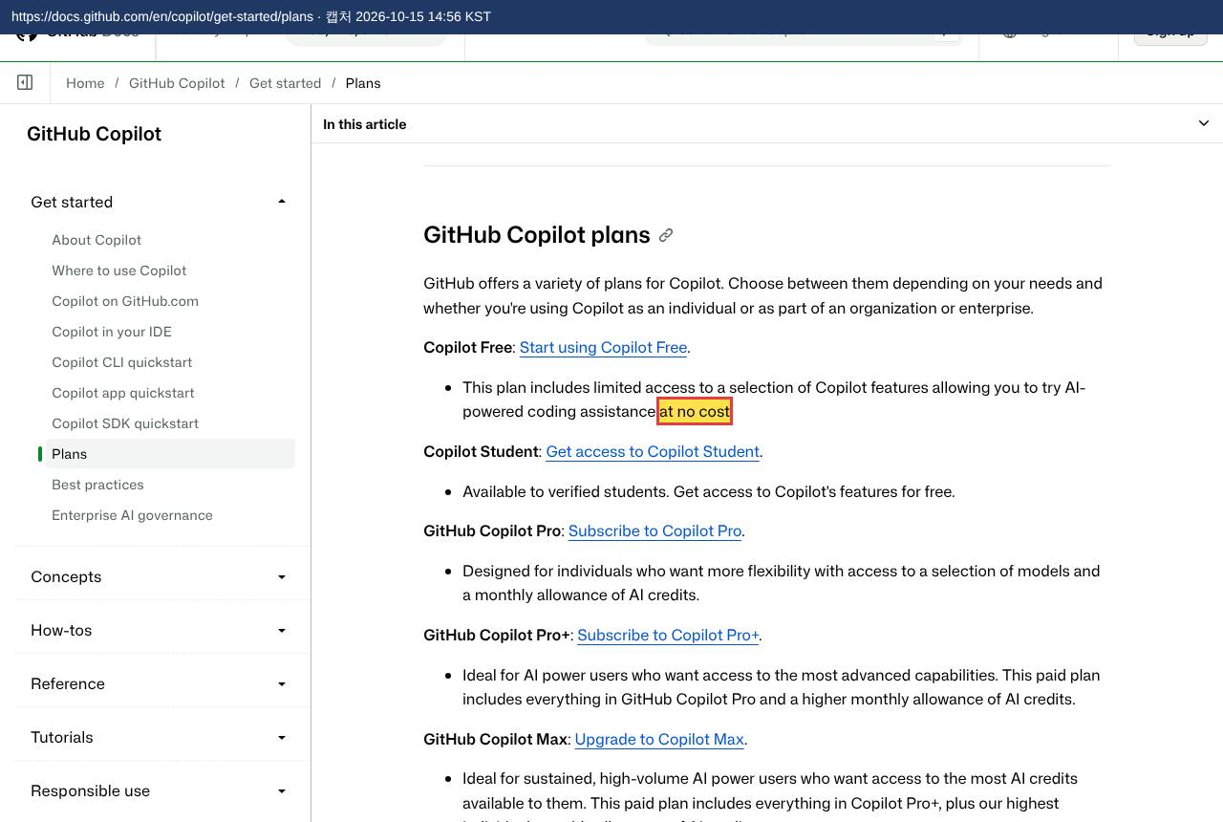
피지컬 AI 교육과정 — 증빙 화면 (제조사 공식 페이지 캡처)
각 화면은 「설치 목록」의 「선언 페이지」를 브라우저로 열어 찍은 것이다. 노란 칸 · 빨간 테두리가 「제조사 공식 선언」에 옮긴 문장이고, 화면 위 띠에 주소와 캡처 시각을 적었다. 강조와 띠 외에는 페이지를 바꾸지 않았다.

1 | WSL2 (Windows Subsystem for Linux) — 오픈소스 선언
 | 강조한 문장: "Windows Subsystem for Linux (WSL) is now Open Source." |  | ← 설치 목록
 | https://learn.microsoft.com/en-us/windows/wsl/opensource | 캡처 2026-10-15 14:55 KST
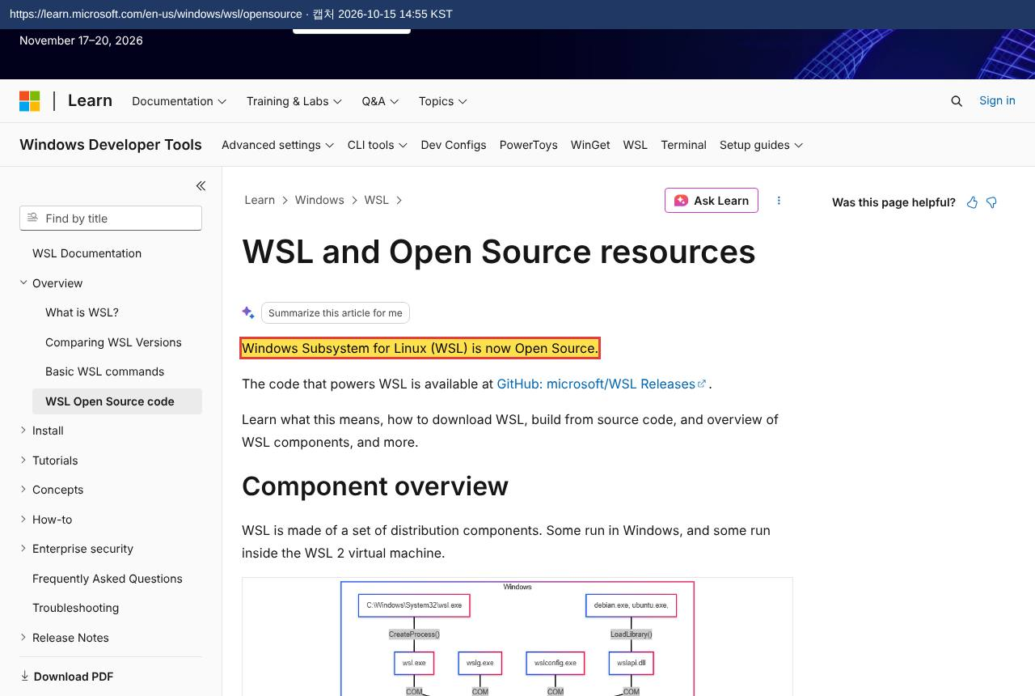

2 | Docker Desktop — 무료 선언
 | 강조한 문장: "Docker Desktop is free for:" / "Education" |  | ← 설치 목록
 | https://docs.docker.com/subscription/desktop-license/ | 캡처 2026-10-15 14:55 KST
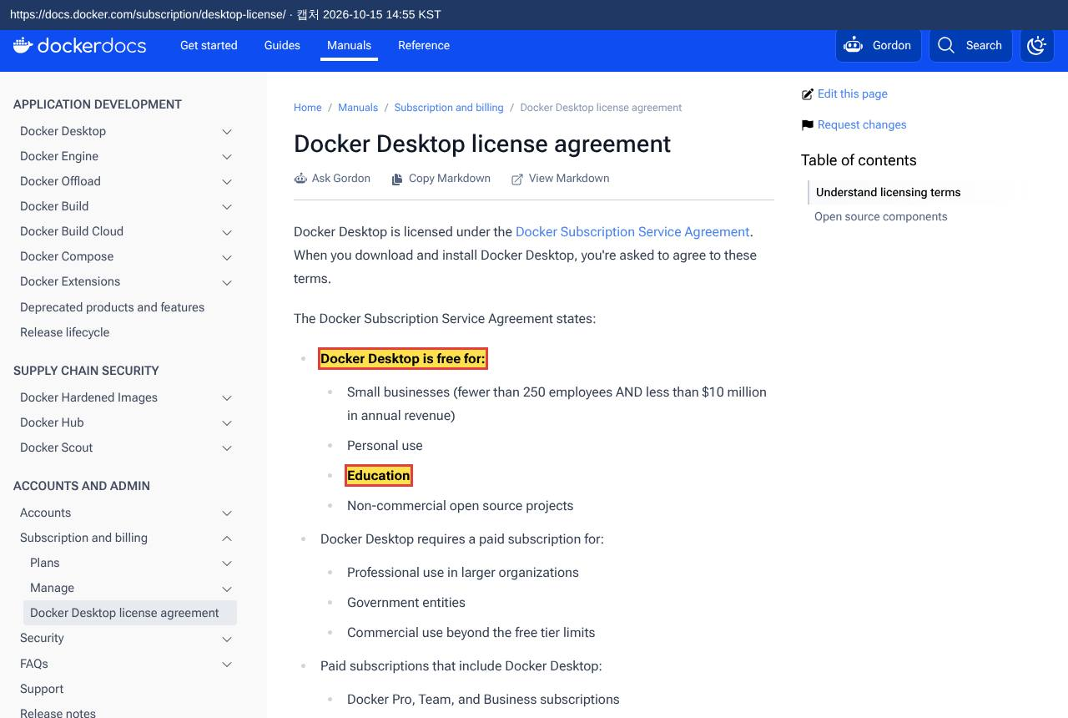

2.1 | emqx/emqx:5.8 — 오픈소스 선언
 | 강조한 문장: "EMQX is the world's most scalable open-source" |  | ← 설치 목록
 | https://raw.githubusercontent.com/emqx/emqx/v5.8.6/README.md | 캡처 2026-10-15 14:58 KST
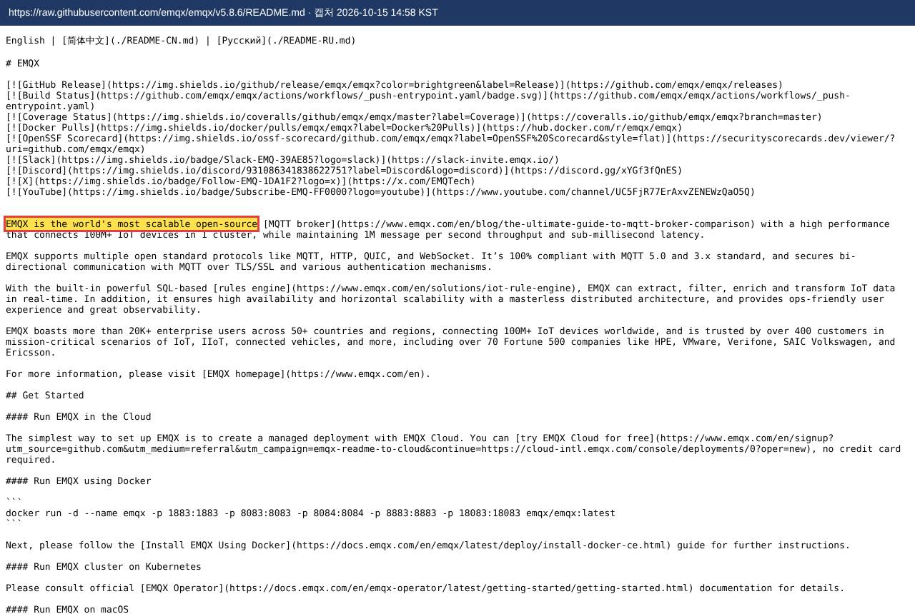

2.2 | frangoteam/fuxa:latest — 오픈소스 선언
 | 강조한 문장: "The open-source version of FUXA remains fully available" |  | ← 설치 목록
 | https://raw.githubusercontent.com/frangoteam/FUXA/master/README.md | 캡처 2026-10-15 14:58 KST
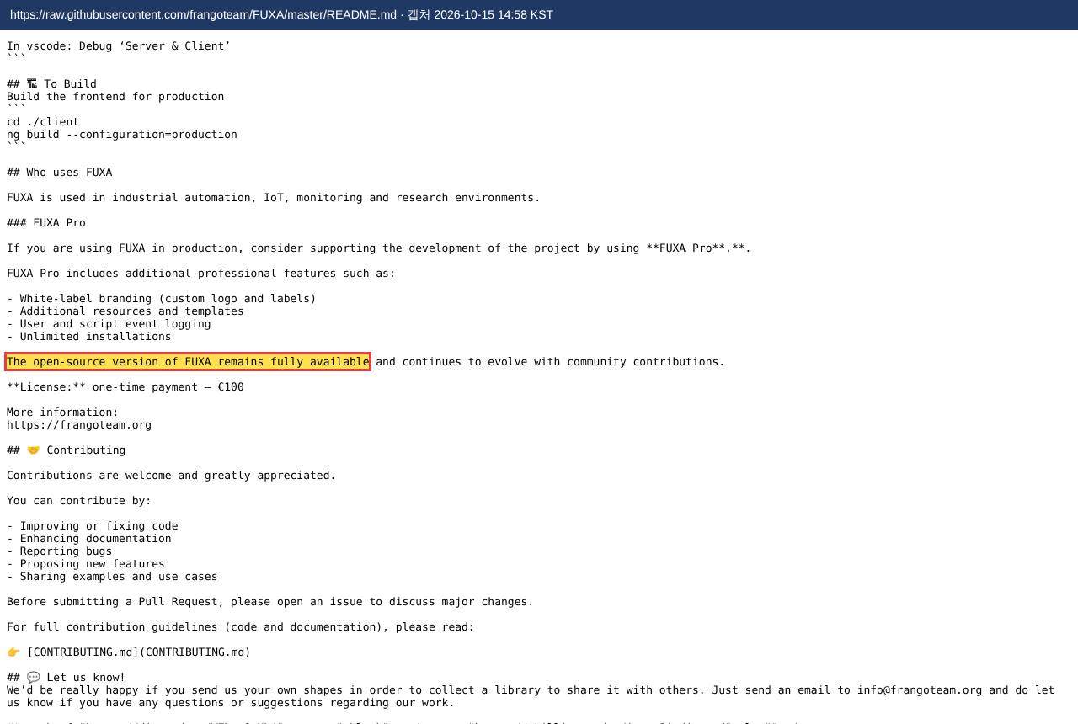

2.3 | redpandadata/redpanda:v24.2.7 — 무료 선언 (소스 공개)
 | 강조한 문장: "These core features are free and source-available." |  | ← 설치 목록
 | https://docs.redpanda.com/current/get-started/licensing/overview/ | 캡처 2026-10-15 14:58 KST
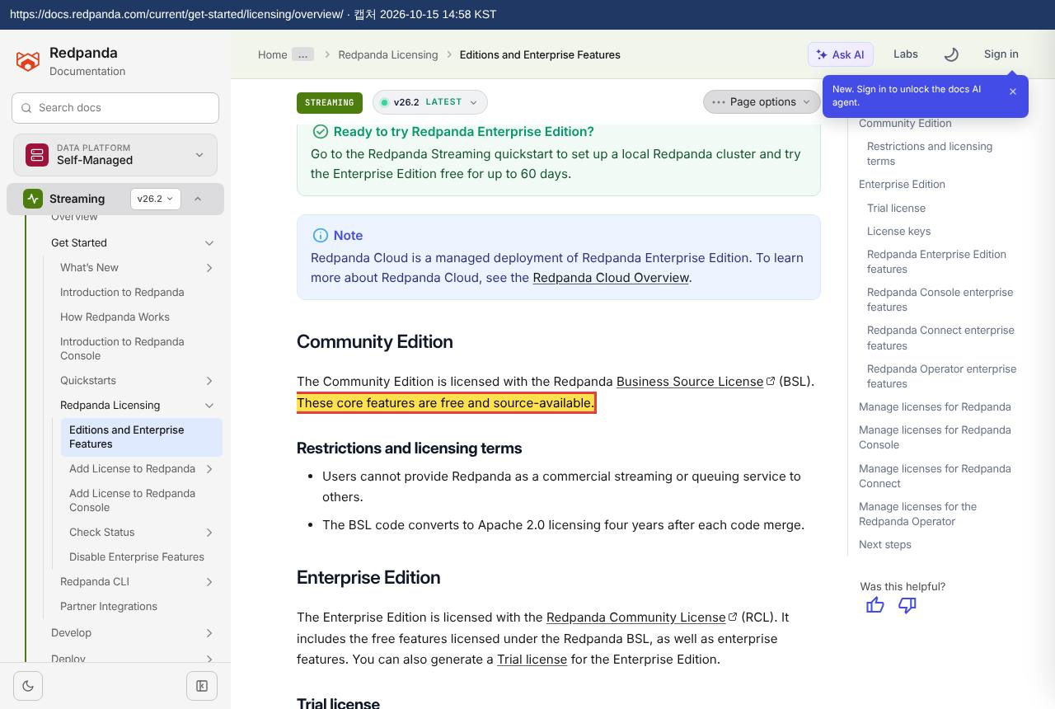

2.4 | redpandadata/console:v2.7.2 — 무료 선언 (소스 공개)
 | 강조한 문장: "Redpanda, Redpanda Console, and Redpanda Connect are available in community and enterprise editions." |  | ← 설치 목록
 | https://docs.redpanda.com/current/get-started/licensing/overview/ | 캡처 2026-10-15 14:58 KST
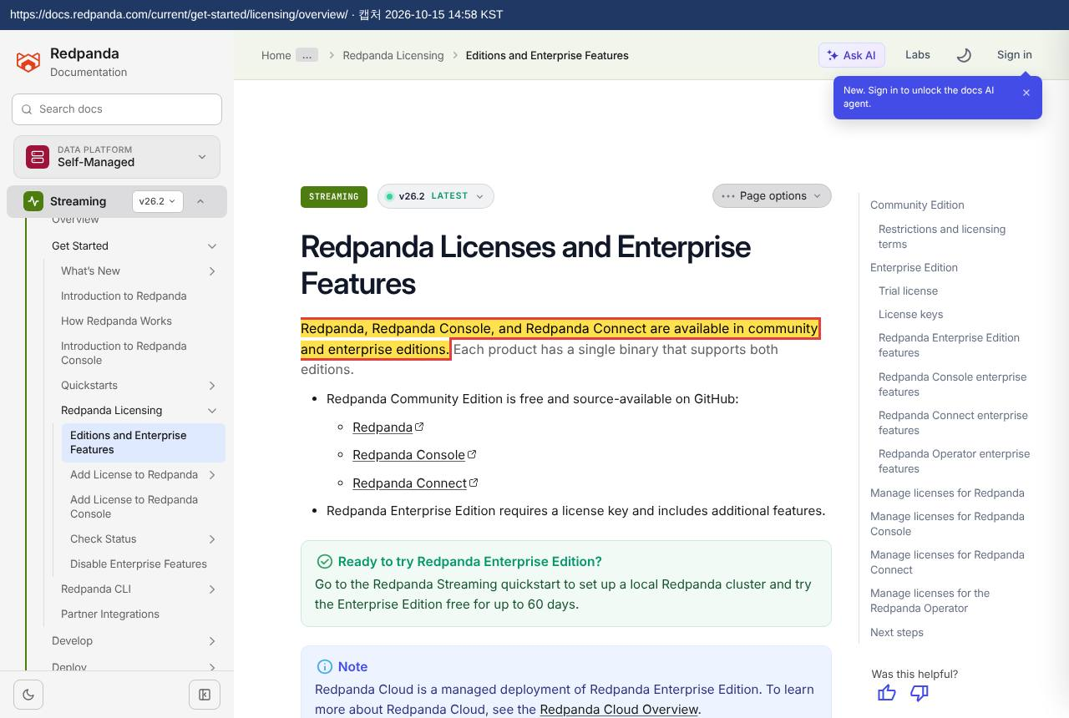

2.5 | timescale/timescaledb:2.17.2-pg16 — 무료 선언
 | 강조한 문장: "run it for free" |  | ← 설치 목록
 | https://docs.tigerdata.com/about/latest/timescaledb-editions/ | 캡처 2026-10-15 14:58 KST
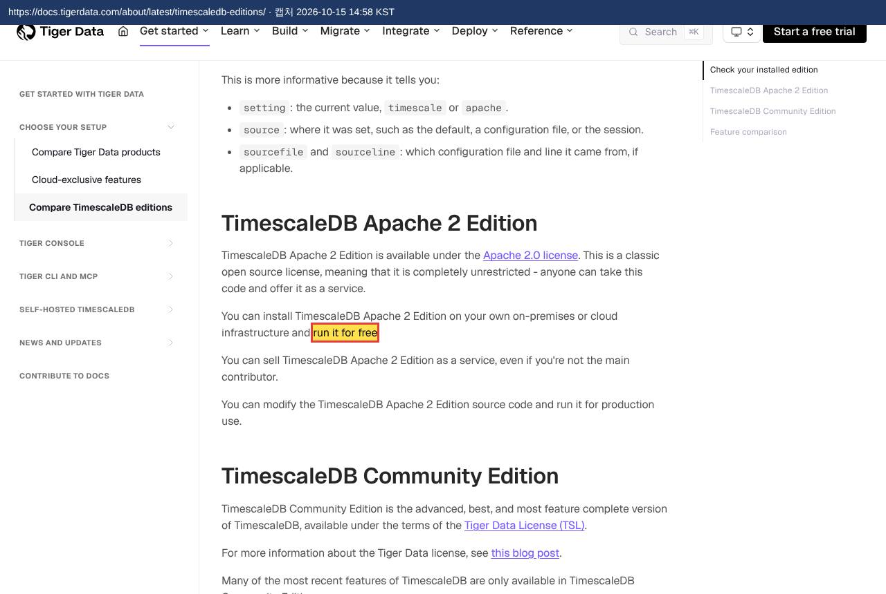

2.6 | grafana/grafana:11.3.0 — 오픈소스 선언
 | 강조한 문장: "Grafana open source software enables you to query, visualize, alert on, and explore your metrics, logs, and traces wherever they are stored." |  | ← 설치 목록
 | https://grafana.com/docs/grafana/latest/introduction/ | 캡처 2026-10-15 14:58 KST
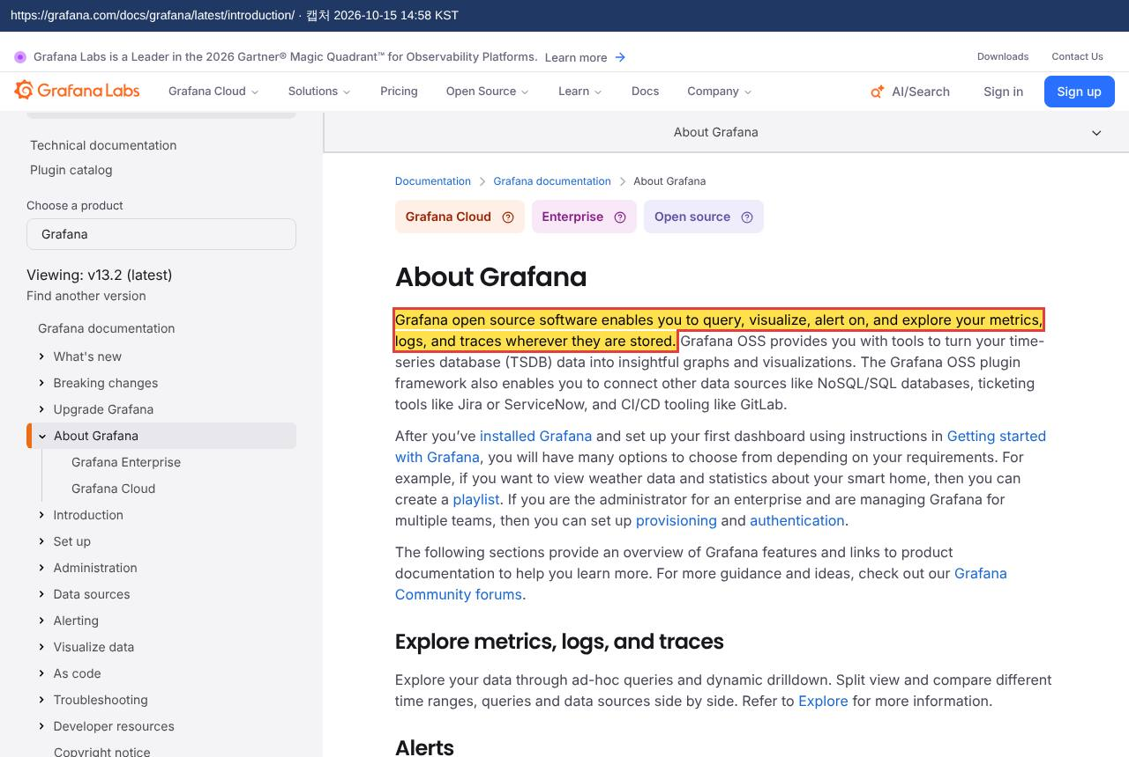

2.7 | prom/prometheus:v2.55.1 — 오픈소스 선언
 | 강조한 문장: "Prometheus is 100% open source and community-driven." |  | ← 설치 목록
 | https://prometheus.io/ | 캡처 2026-10-15 14:59 KST
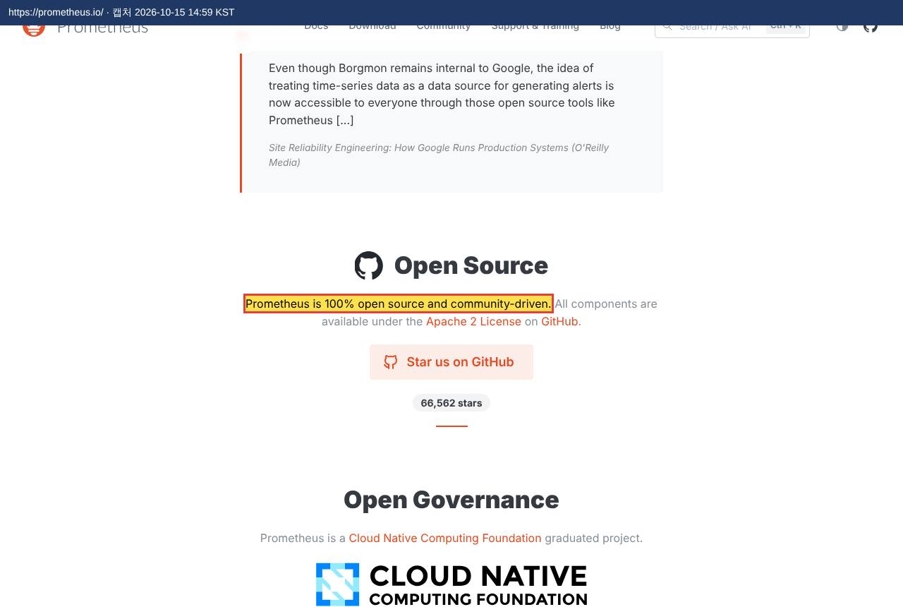

2.8 | neo4j:5.26-community — 오픈소스 선언
 | 강조한 문장: "Neo4j Community Edition is an open source product licensed under GPLv3." |  | ← 설치 목록
 | https://raw.githubusercontent.com/neo4j/neo4j/release/5.26.0/README.asciidoc | 캡처 2026-10-15 14:59 KST
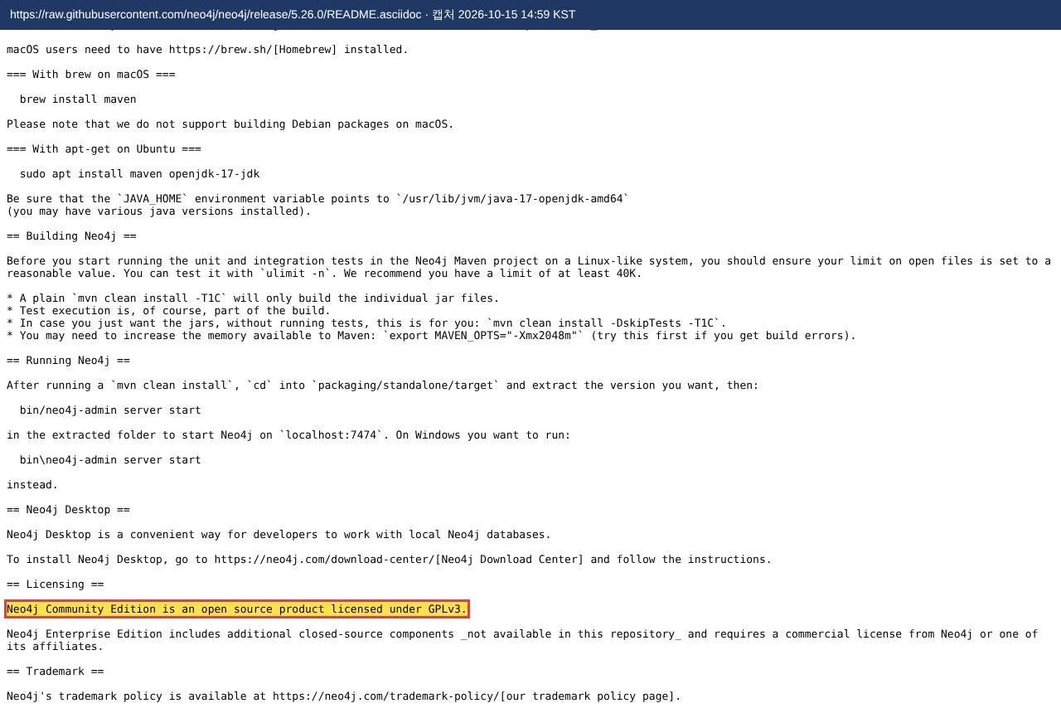

2.9 | nginx:1.27-alpine — 오픈소스 선언
 | 강조한 문장: "NGINX is free and open source software" |  | ← 설치 목록
 | https://raw.githubusercontent.com/nginx/nginx/master/README.md | 캡처 2026-10-15 14:59 KST
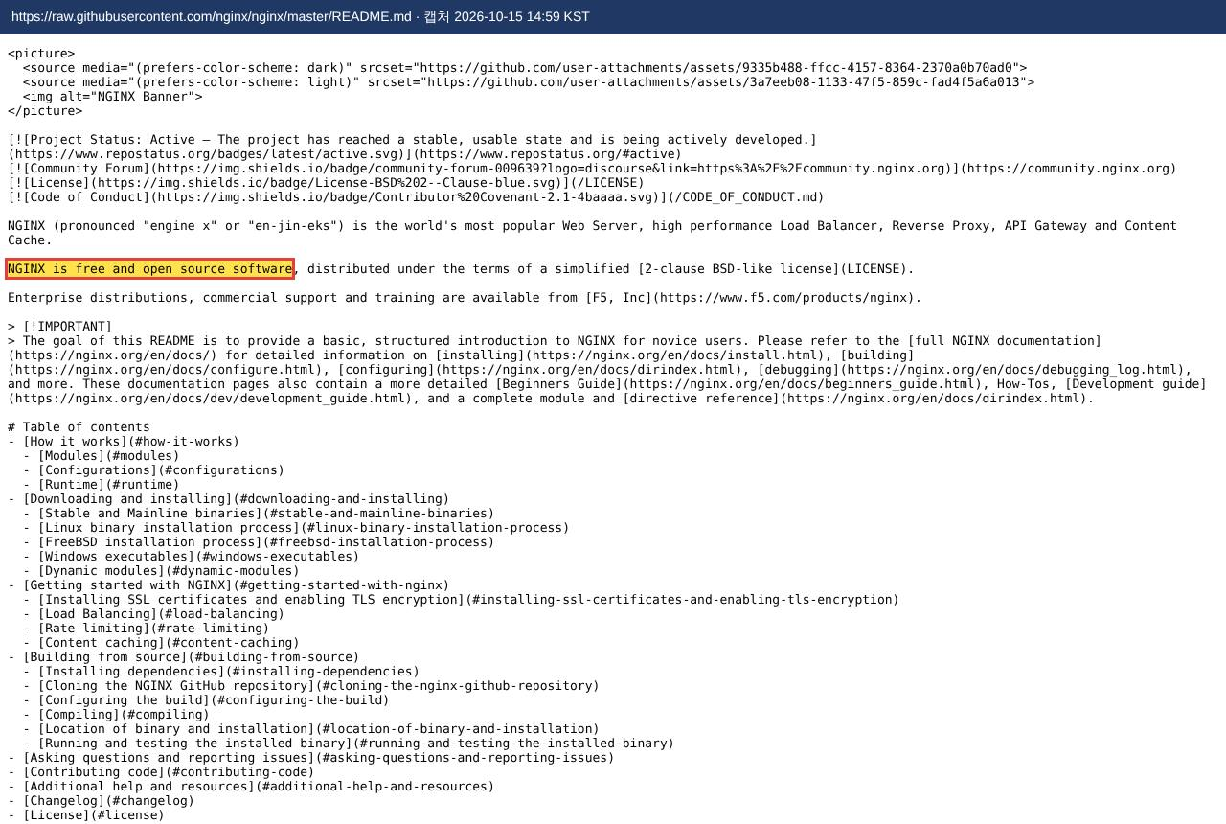

2.10 | python:3.12-slim — 오픈소스 선언
 | 강조한 문장: "Python is developed under an OSI-approved open source license, making it freely usable and distributable, even for commercial use." |  | ← 설치 목록
 | https://www.python.org/about/ | 캡처 2026-10-15 14:59 KST
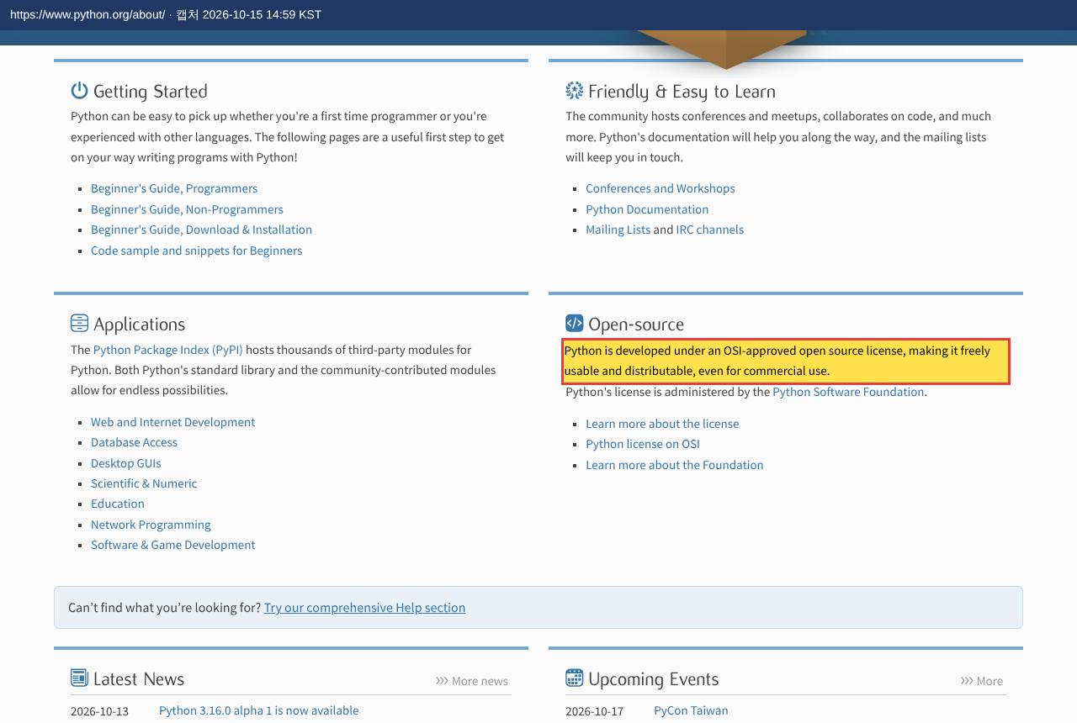

2.11.1 | fastapi — 오픈소스 (라이선스 원문)
 | 강조한 문장: "The MIT License (MIT)" |  | ← 설치 목록
 | https://raw.githubusercontent.com/fastapi/fastapi/0.115.6/LICENSE | 캡처 2026-10-15 14:56 KST
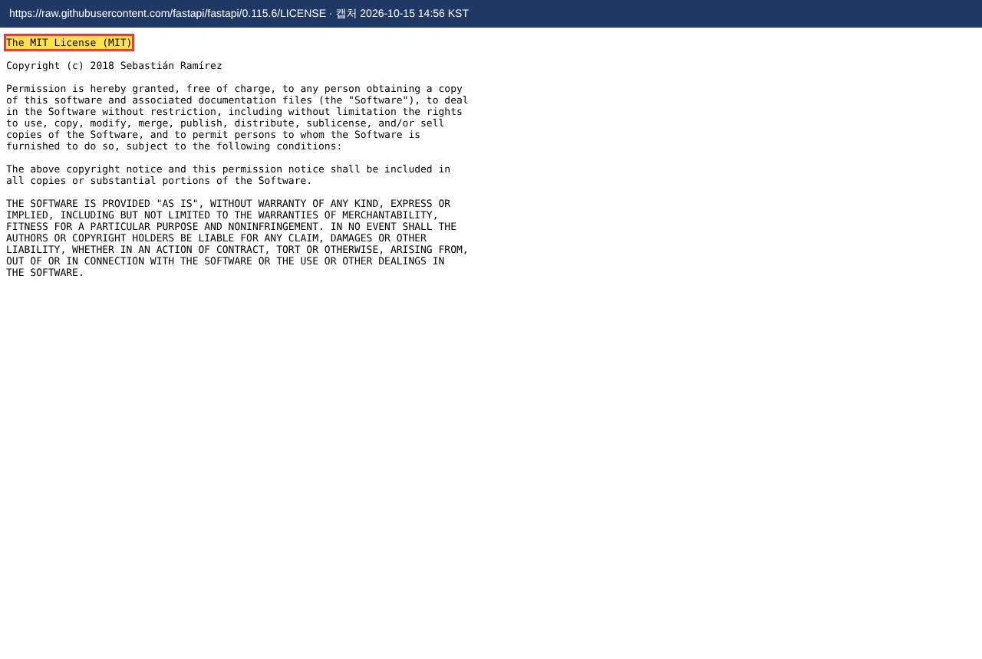

2.11.2 | uvicorn — 오픈소스 (라이선스 원문)
 | 강조한 문장: "Redistribution and use in source and binary forms" |  | ← 설치 목록
 | https://raw.githubusercontent.com/encode/uvicorn/0.34.0/LICENSE.md | 캡처 2026-10-15 14:57 KST
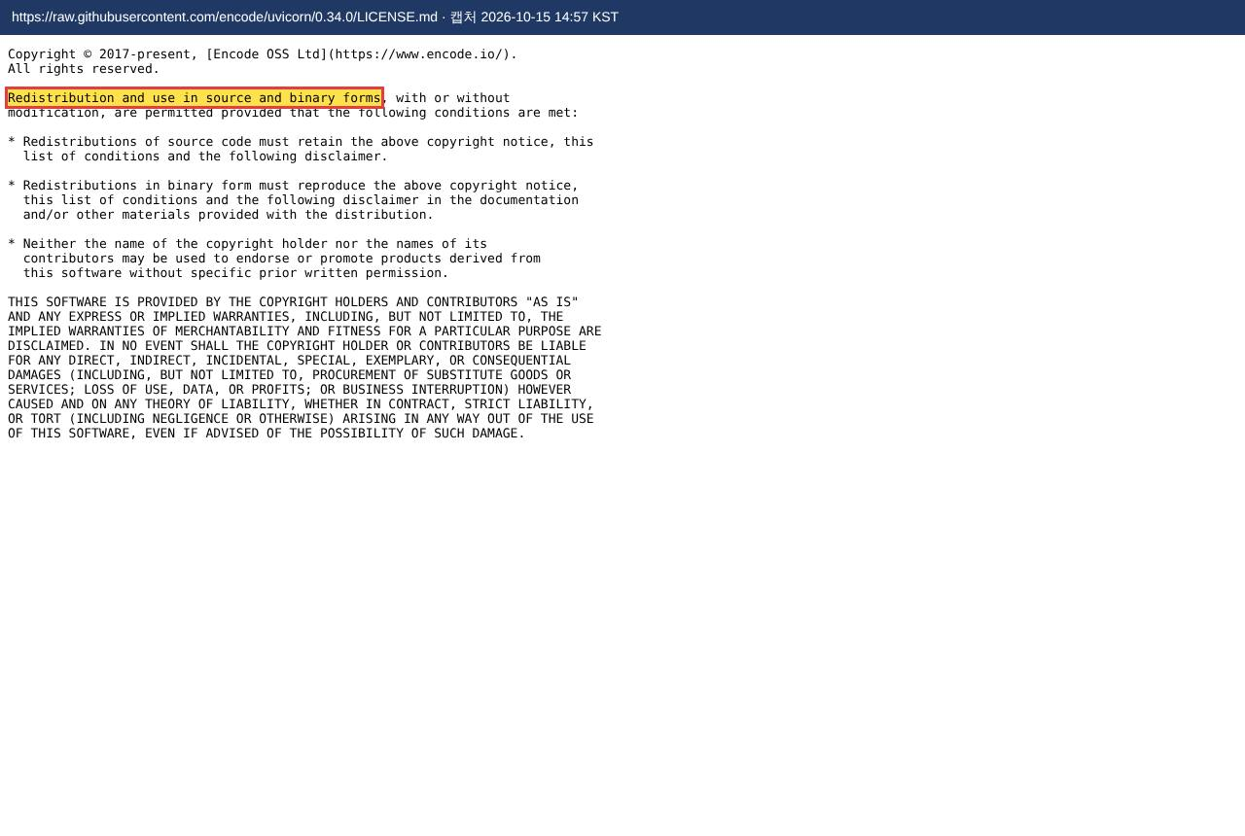

2.11.3 | pydantic — 오픈소스 (라이선스 원문)
 | 강조한 문장: "The MIT License (MIT)" / "Permission is hereby granted, free of charge" |  | ← 설치 목록
 | https://raw.githubusercontent.com/pydantic/pydantic/v2.10.4/LICENSE | 캡처 2026-10-15 14:57 KST
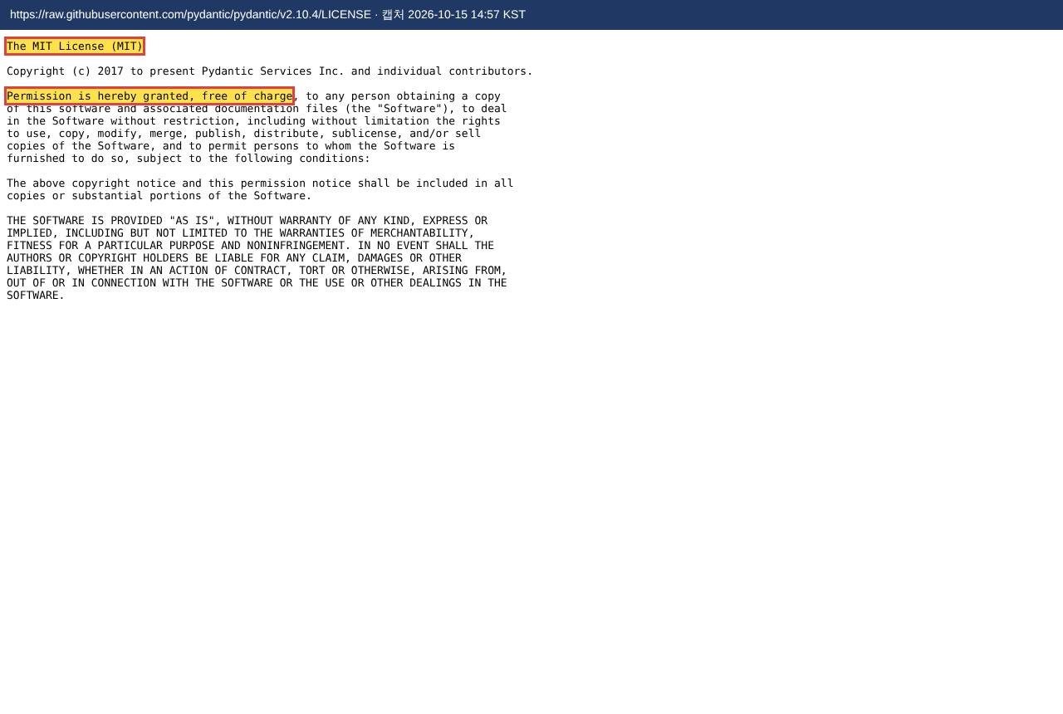

2.11.4 | paho-mqtt — 오픈소스 (라이선스 원문)
 | 강조한 문장: "dual licensed under the Eclipse Public License 2.0" |  | ← 설치 목록
 | https://raw.githubusercontent.com/eclipse-paho/paho.mqtt.python/v2.1.0/LICENSE.txt | 캡처 2026-10-15 14:57 KST


2.11.5 | aiokafka — 오픈소스 (라이선스 원문)
 | 강조한 문장: "Apache License" |  | ← 설치 목록
 | https://raw.githubusercontent.com/aio-libs/aiokafka/v0.12.0/LICENSE | 캡처 2026-10-15 14:57 KST
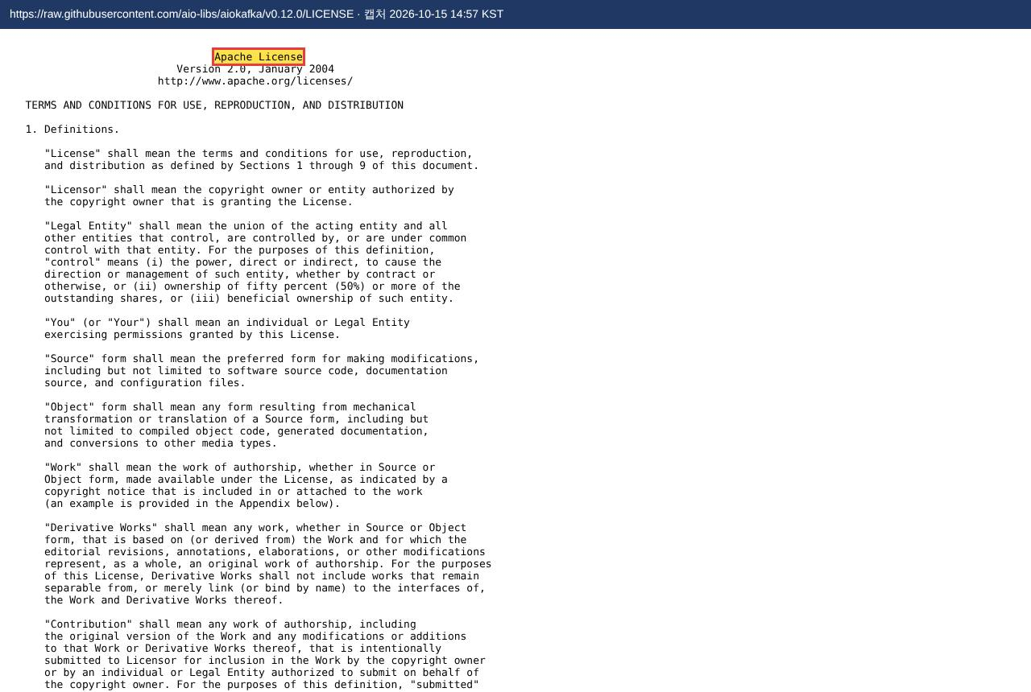

2.11.6 | python-snappy — 오픈소스 (라이선스 원문)
 | 강조한 문장: "Redistribution and use in source and binary forms" |  | ← 설치 목록
 | https://raw.githubusercontent.com/intake/python-snappy/master/LICENSE | 캡처 2026-10-15 14:57 KST
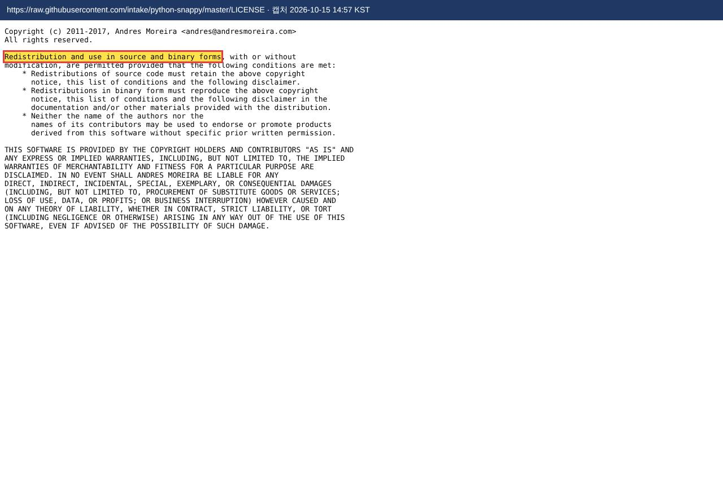

2.11.7 | lz4 — 오픈소스 (라이선스 원문)
 | 강조한 문장: "Redistribution and use in source and binary forms" |  | ← 설치 목록
 | https://raw.githubusercontent.com/python-lz4/python-lz4/v4.3.3/LICENSE | 캡처 2026-10-15 14:57 KST
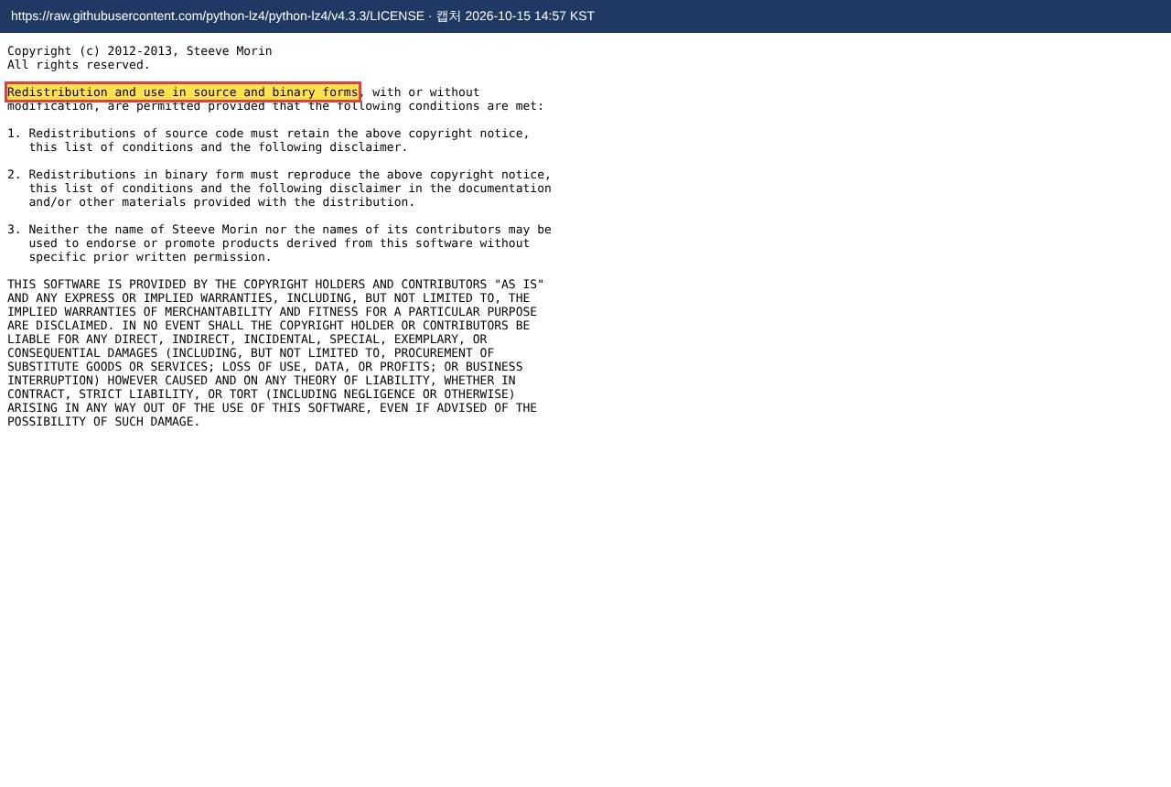

2.11.8 | zstandard — 오픈소스 (라이선스 원문)
 | 강조한 문장: "Redistribution and use in source and binary forms" |  | ← 설치 목록
 | https://raw.githubusercontent.com/indygreg/python-zstandard/0.23.0/LICENSE | 캡처 2026-10-15 14:57 KST
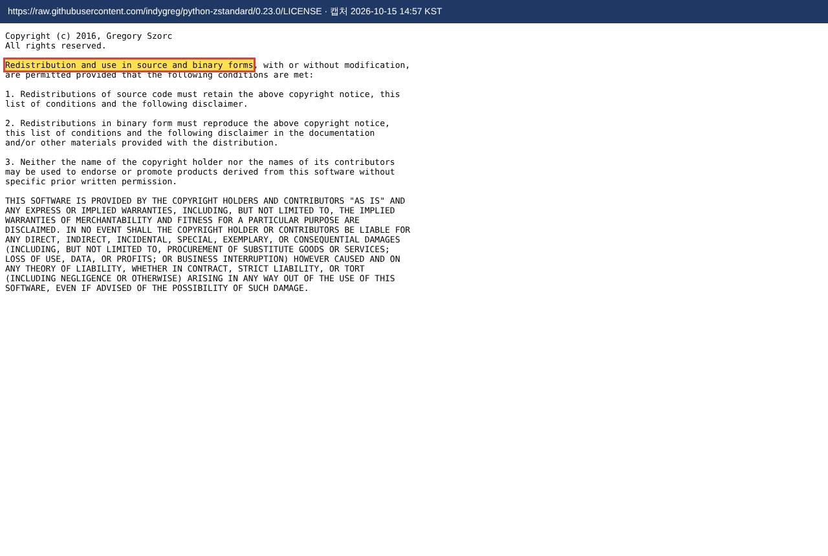

2.11.9 | psycopg — 오픈소스 (라이선스 원문)
 | 강조한 문장: "GNU LESSER GENERAL PUBLIC LICENSE" |  | ← 설치 목록
 | https://raw.githubusercontent.com/psycopg/psycopg/3.2.3/LICENSE.txt | 캡처 2026-10-15 14:57 KST
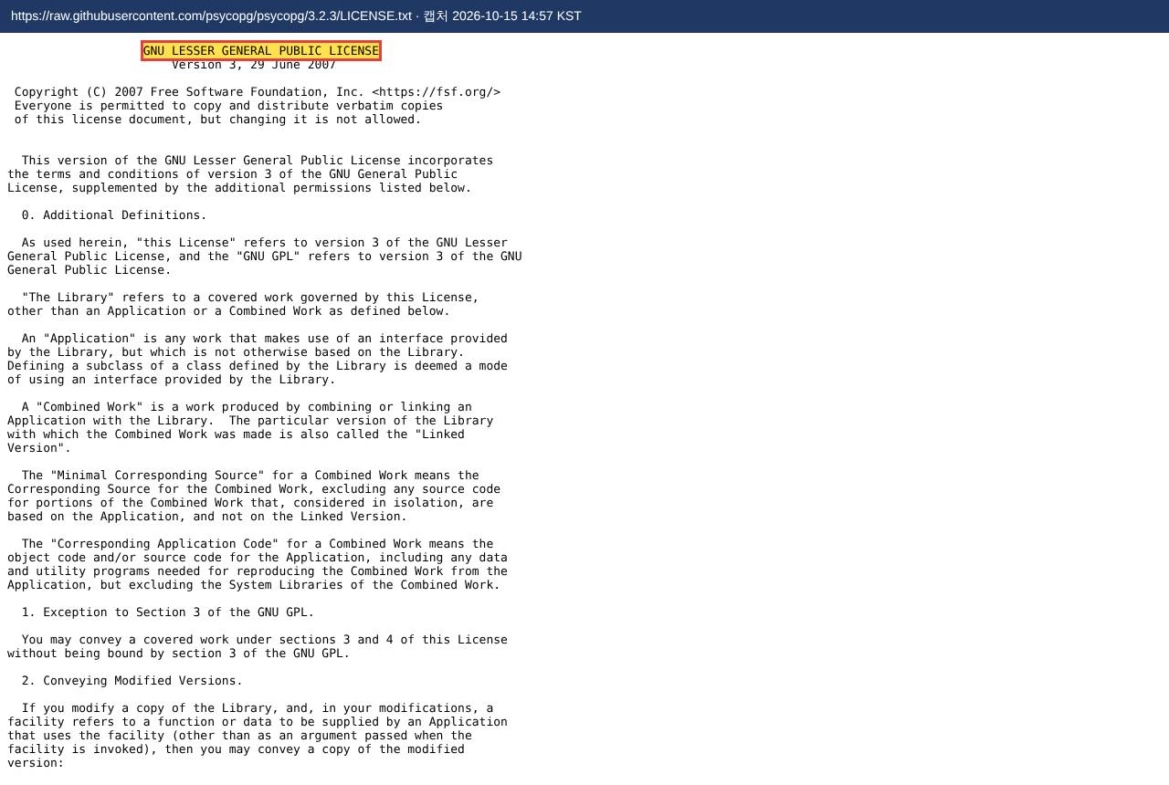

2.11.10 | neo4j — 오픈소스 (라이선스 원문)
 | 강조한 문장: "distributed under the terms of the Apache License 2.0" |  | ← 설치 목록
 | https://raw.githubusercontent.com/neo4j/neo4j-python-driver/5.27.0/LICENSE.txt | 캡처 2026-10-15 14:57 KST
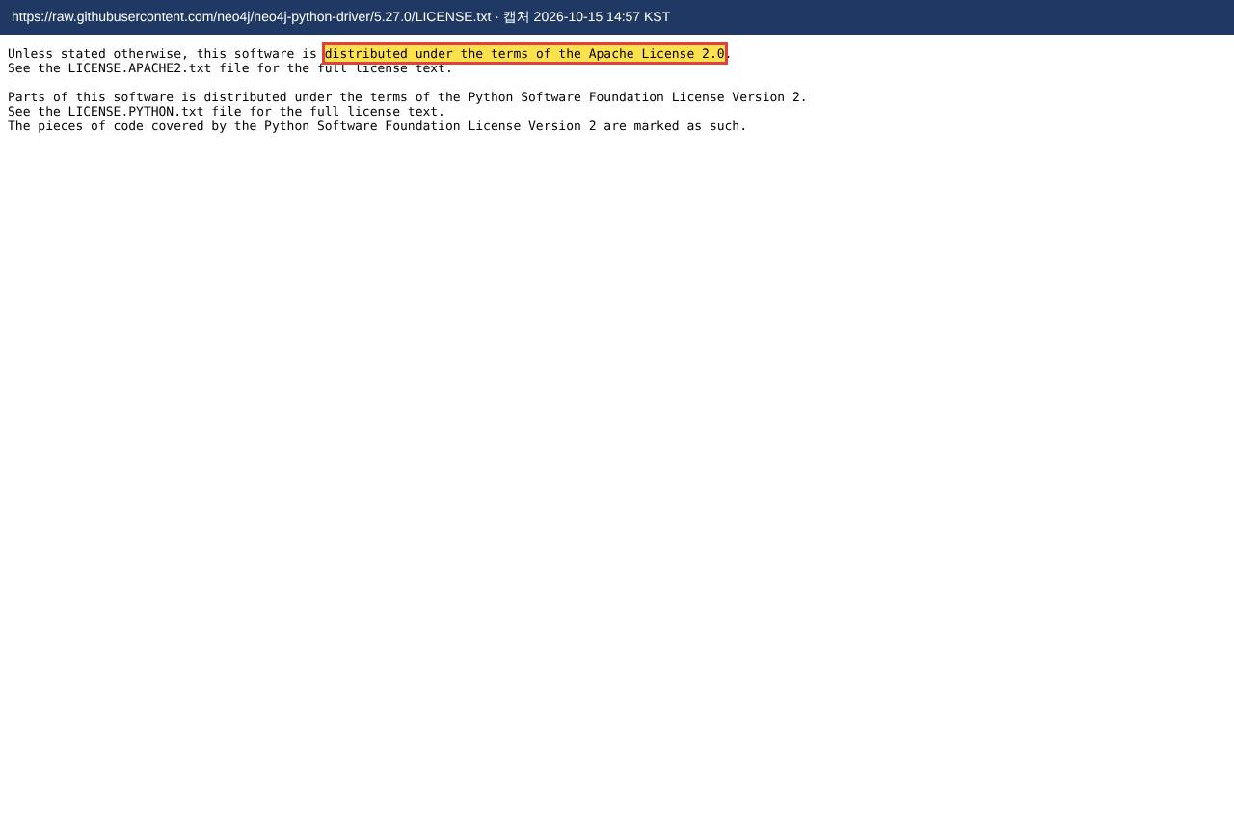

2.11.11 | anthropic — 오픈소스 (라이선스 원문)
 | 강조한 문장: "Permission is hereby granted, free of charge" |  | ← 설치 목록
 | https://raw.githubusercontent.com/anthropics/anthropic-sdk-python/v1.14.0/LICENSE | 캡처 2026-10-15 14:57 KST
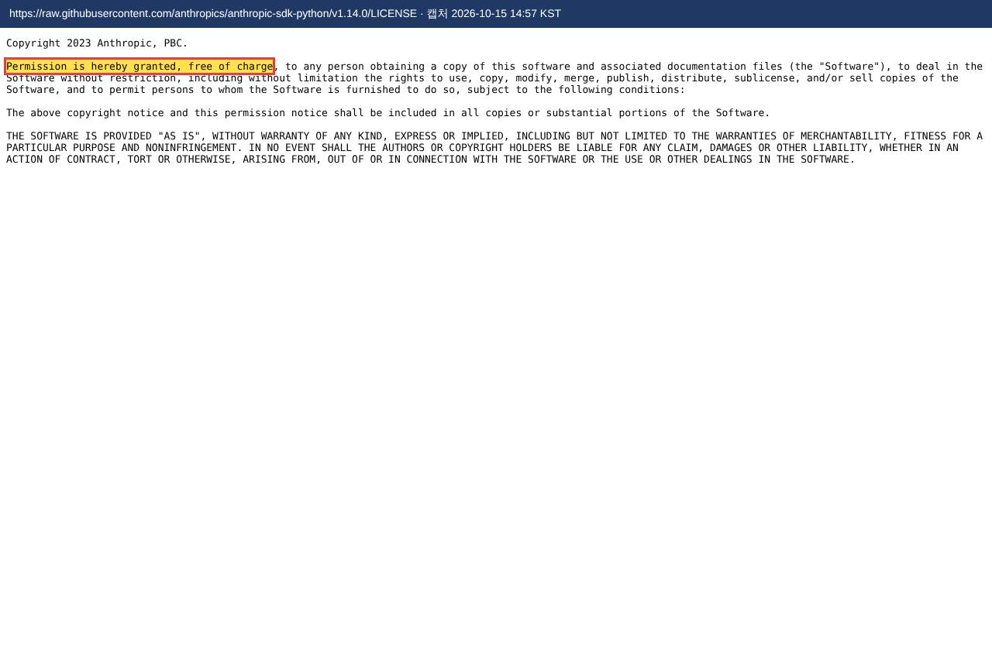

2.11.12 | sqlglot — 오픈소스 (라이선스 원문)
 | 강조한 문장: "MIT License" |  | ← 설치 목록
 | https://raw.githubusercontent.com/tobymao/sqlglot/v27.24.2/LICENSE | 캡처 2026-10-15 14:57 KST
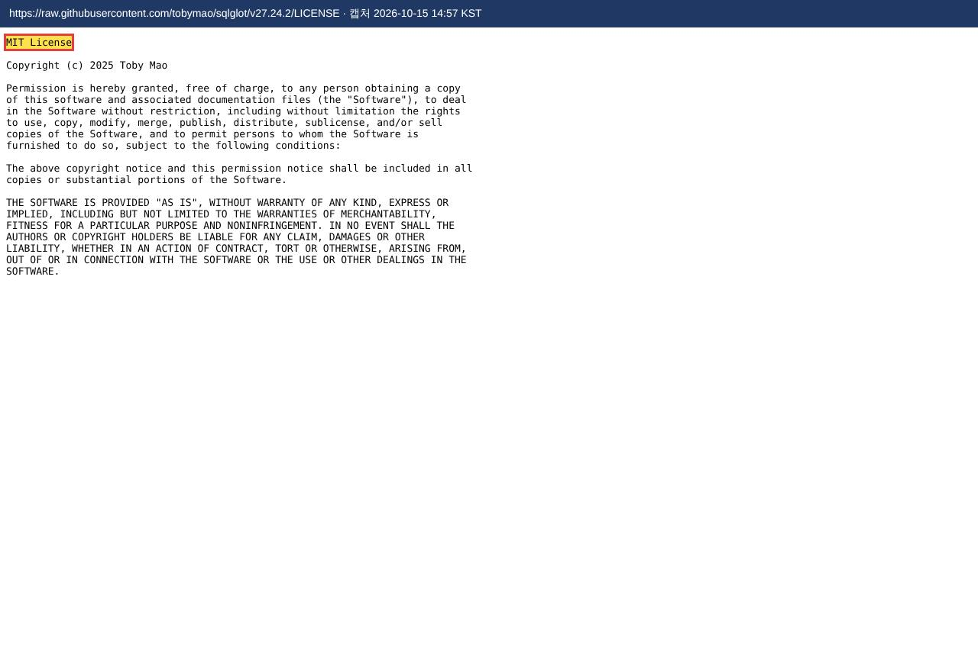

2.11.13 | pypdf — 오픈소스 (라이선스 원문)
 | 강조한 문장: "Redistribution and use in source and binary forms" |  | ← 설치 목록
 | https://raw.githubusercontent.com/py-pdf/pypdf/5.1.0/LICENSE | 캡처 2026-10-15 14:57 KST
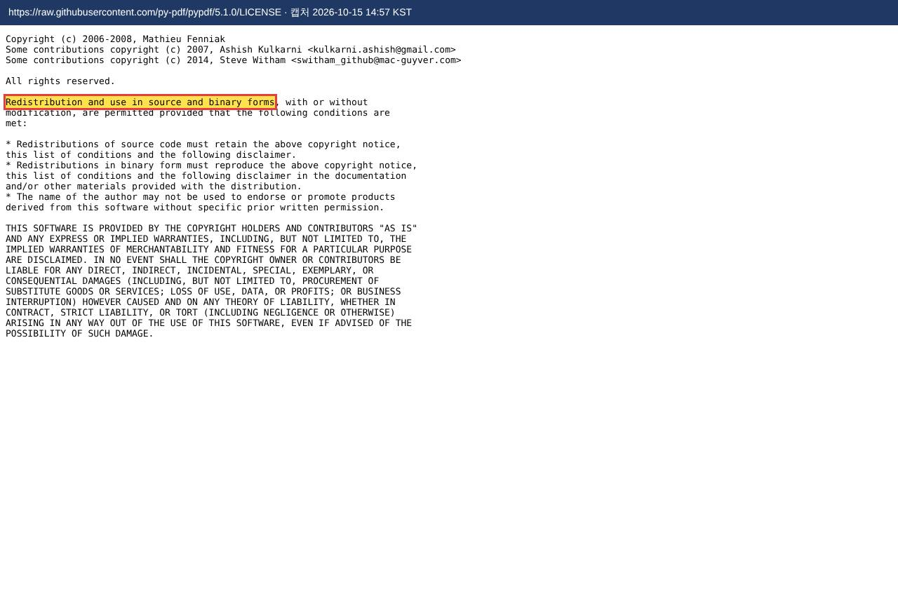

2.11.14 | jsonschema — 오픈소스 (라이선스 원문)
 | 강조한 문장: "Permission is hereby granted, free of charge" |  | ← 설치 목록
 | https://raw.githubusercontent.com/python-jsonschema/jsonschema/v4.26.0/COPYING | 캡처 2026-10-15 14:58 KST
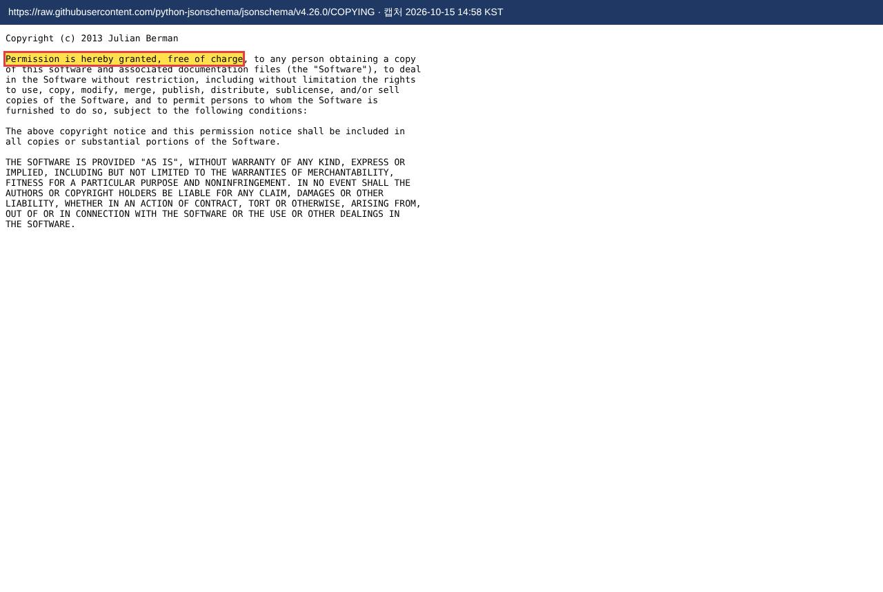

2.11.15 | cryptography — 오픈소스 (라이선스 원문)
 | 강조한 문장: "This software is made available under the terms of *either* of the licenses" |  | ← 설치 목록
 | https://raw.githubusercontent.com/pyca/cryptography/50.0.2/LICENSE | 캡처 2026-10-15 14:58 KST


2.11.16 | fastmcp — 오픈소스 (라이선스 원문)
 | 강조한 문장: "Apache License" |  | ← 설치 목록
 | https://raw.githubusercontent.com/jlowin/fastmcp/v2.13.0.2/LICENSE | 캡처 2026-10-15 14:58 KST
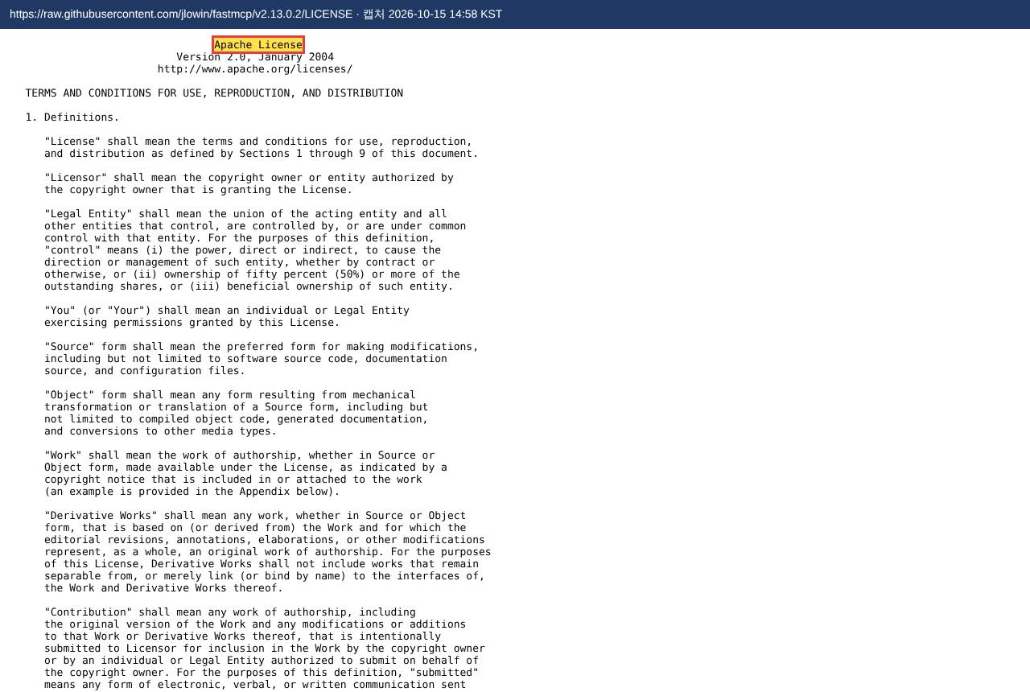

2.12.1 | supabase/postgres:15.19.0.002 — 오픈소스 선언
 | 강조한 문장: "a liberal Open Source license" |  | ← 설치 목록
 | https://www.postgresql.org/about/licence/ | 캡처 2026-10-15 14:59 KST
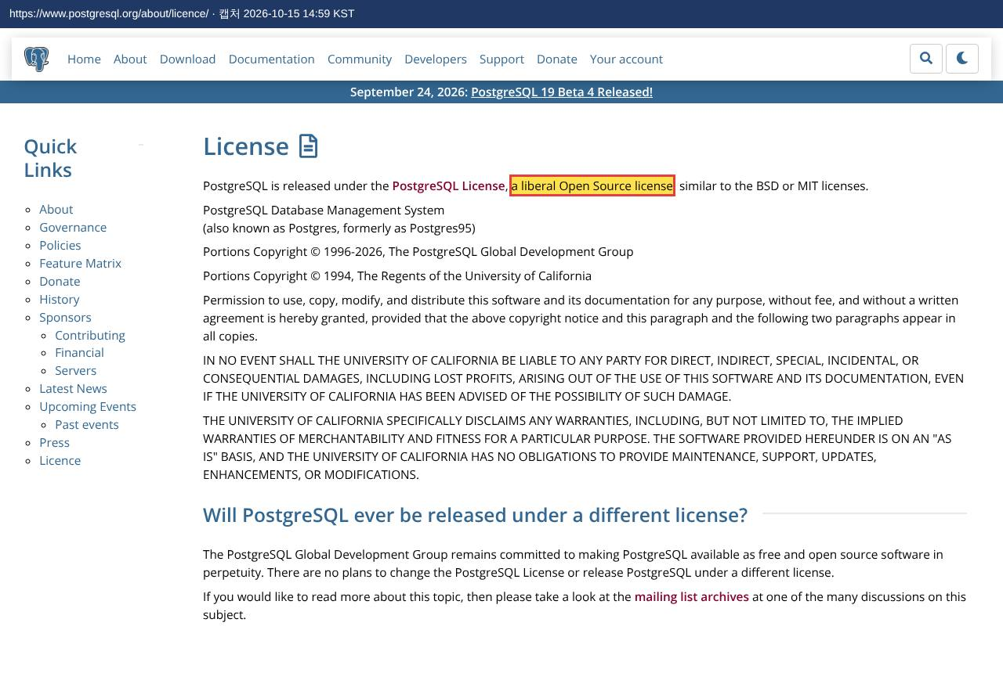

2.12.2 | kong:2.8.1 — 오픈소스 선언
 | 강조한 문장: "open source API gateway" |  | ← 설치 목록
 | https://konghq.com/products/kong-gateway | 캡처 2026-10-15 14:59 KST
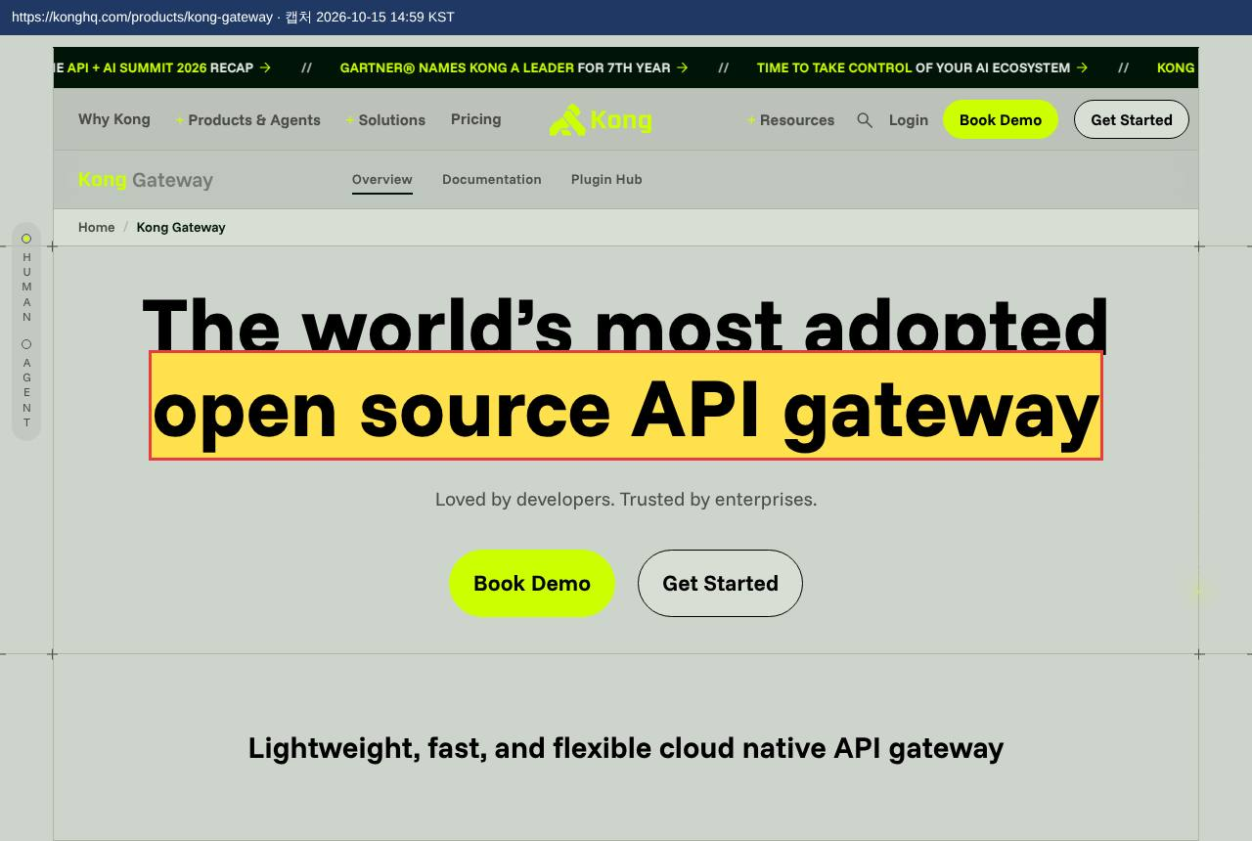

2.12.3 | postgrest/postgrest:v16.4 — 오픈소스 (라이선스 원문)
 | 강조한 문장: "Permission is hereby granted, free of charge" |  | ← 설치 목록
 | https://raw.githubusercontent.com/PostgREST/postgrest/main/LICENSE | 캡처 2026-10-15 14:59 KST
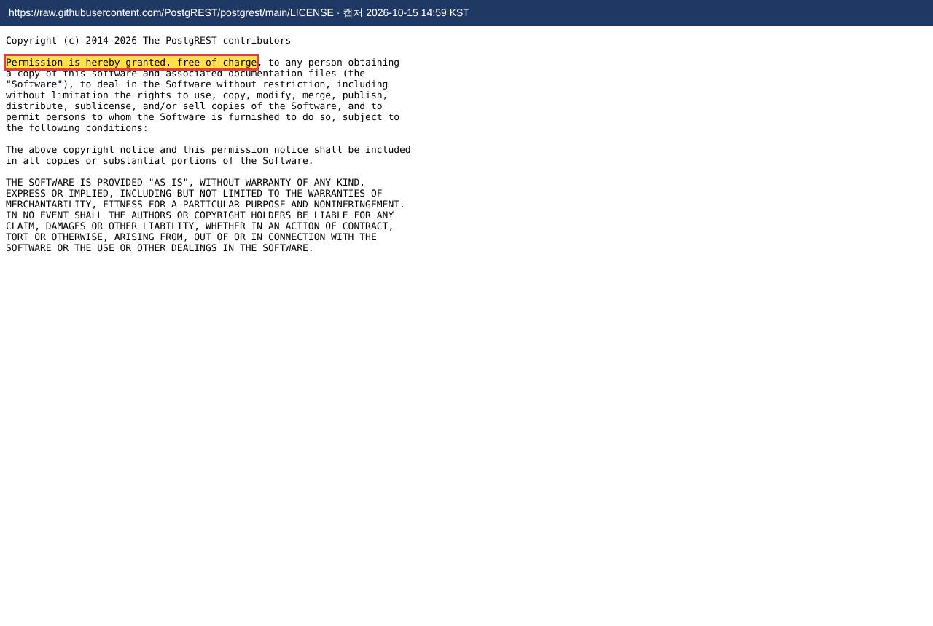

2.12.4 | supabase/gotrue:v2.197.0 — 오픈소스 선언
 | 강조한 문장: "Supabase is open source." |  | ← 설치 목록
 | https://supabase.com/docs/guides/getting-started/architecture | 캡처 2026-10-15 14:59 KST
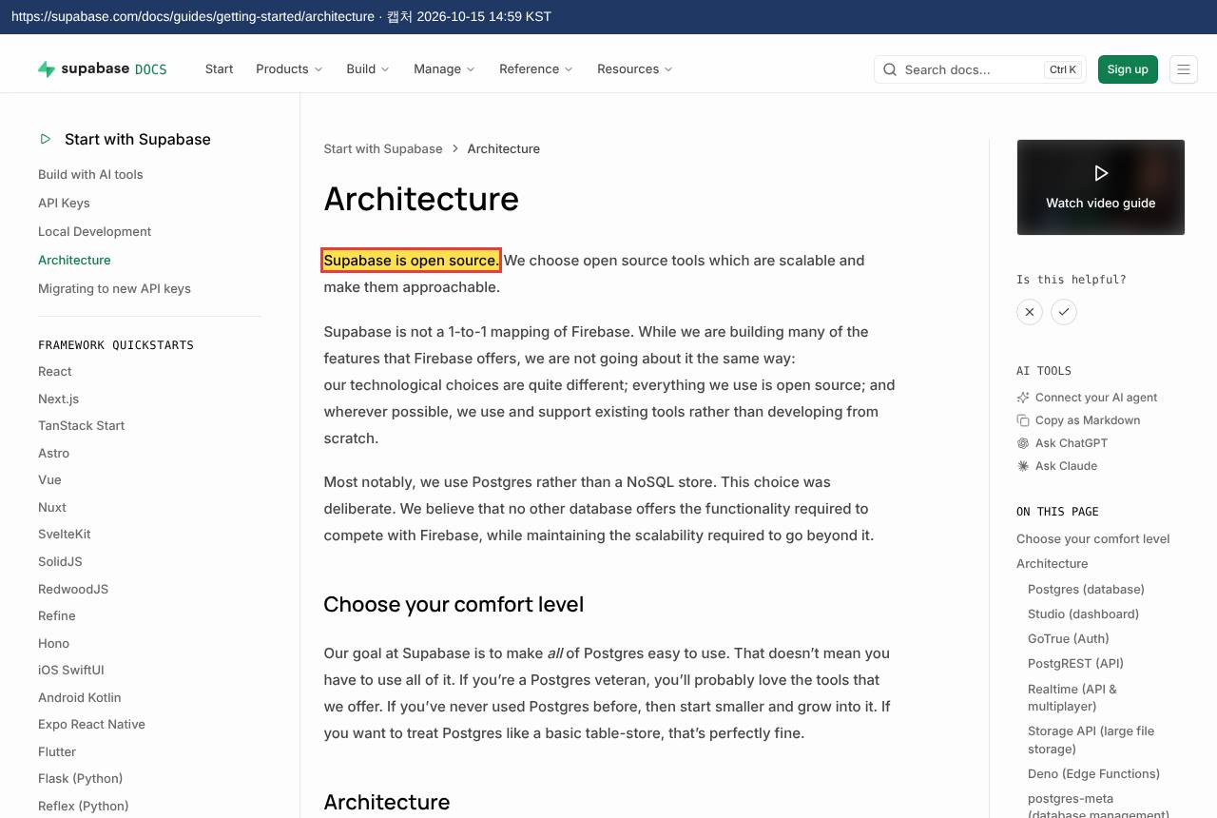

2.12.5 | supabase/realtime:v2.140.3 — 오픈소스 선언
 | 강조한 문장: "Supabase is open source." |  | ← 설치 목록
 | https://supabase.com/docs/guides/getting-started/architecture | 캡처 2026-10-15 14:59 KST

2.12.6 | supabase/studio:2026.09.28-sha-5e59b60 — 오픈소스 선언
 | 강조한 문장: "An open source Dashboard for managing your database and services." |  | ← 설치 목록
 | https://supabase.com/docs/guides/getting-started/architecture | 캡처 2026-10-15 15:00 KST
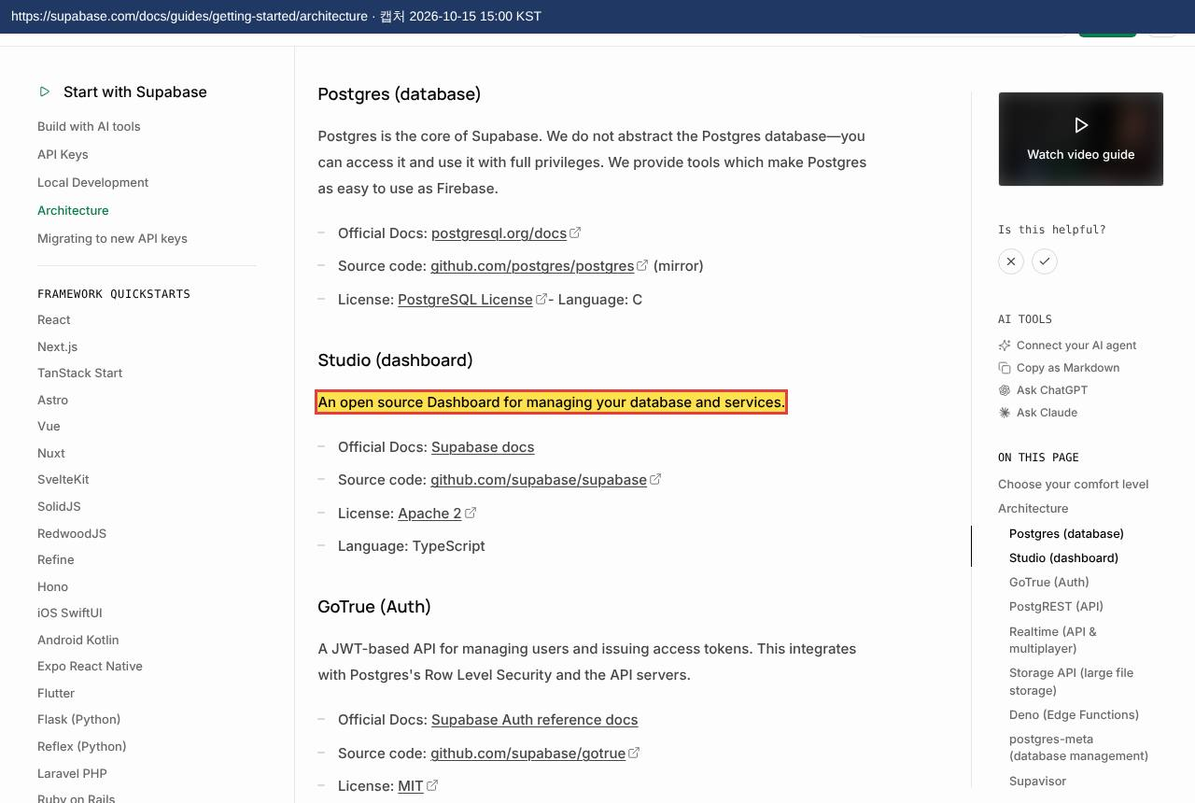

2.12.7 | supabase/postgres-meta:v0.99.0 — 오픈소스 선언
 | 강조한 문장: "Supabase is open source." |  | ← 설치 목록
 | https://supabase.com/docs/guides/getting-started/architecture | 캡처 2026-10-15 15:00 KST


2.12.8 | axllent/mailpit:v1.31.3 — 오픈소스 선언
 | 강조한 문장: "open-source utility for testing emails and SMTP delivery" |  | ← 설치 목록
 | https://mailpit.axllent.org/about/ | 캡처 2026-10-15 15:01 KST
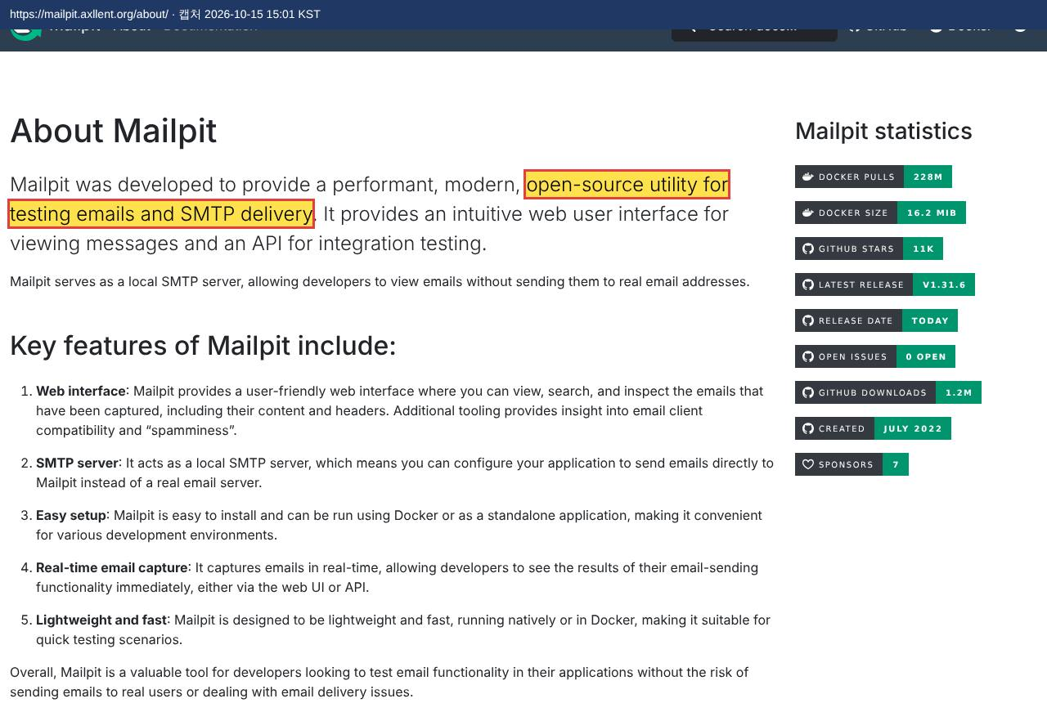

2.12.9 | supabase/edge-runtime:v1.77.1 — 오픈소스 선언
 | 강조한 문장: "open-sourcing Supabase Edge Runtime" |  | ← 설치 목록
 | https://supabase.com/blog/edge-runtime-self-hosted-deno-functions | 캡처 2026-10-15 15:00 KST
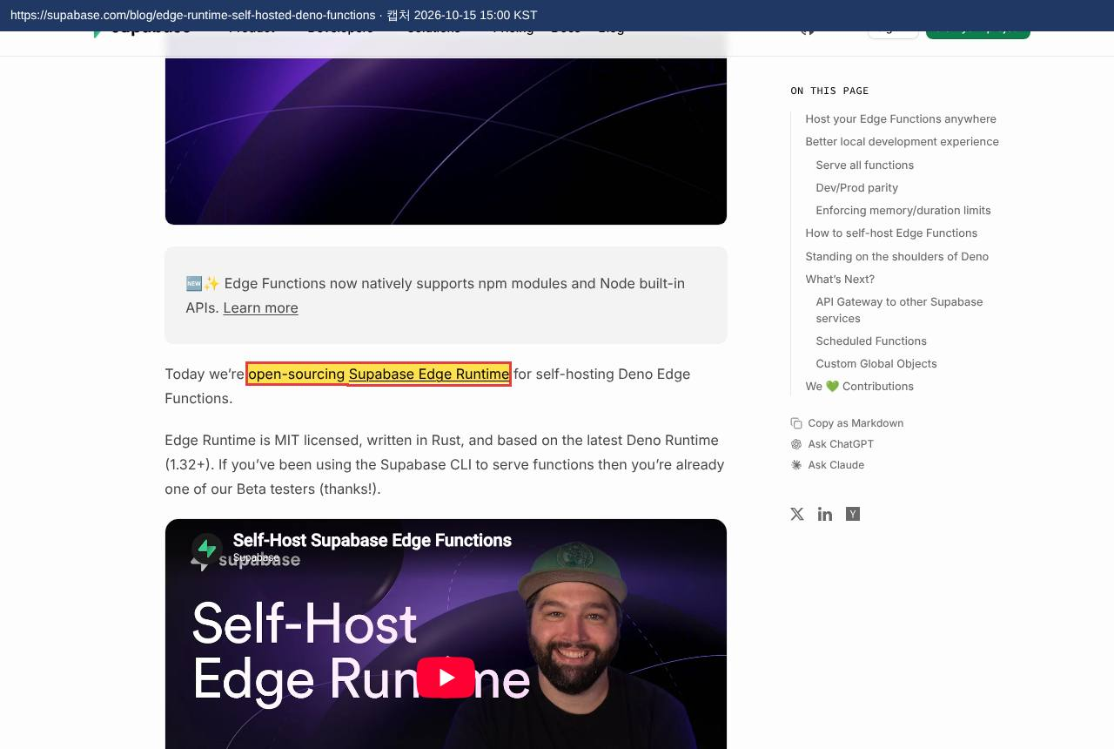

3 | Git for Windows (Git Bash 포함) — 오픈소스 선언
 | 강조한 문장: "As an open source project, Git for Windows" |  | ← 설치 목록
 | https://gitforwindows.org/ | 캡처 2026-10-15 14:55 KST
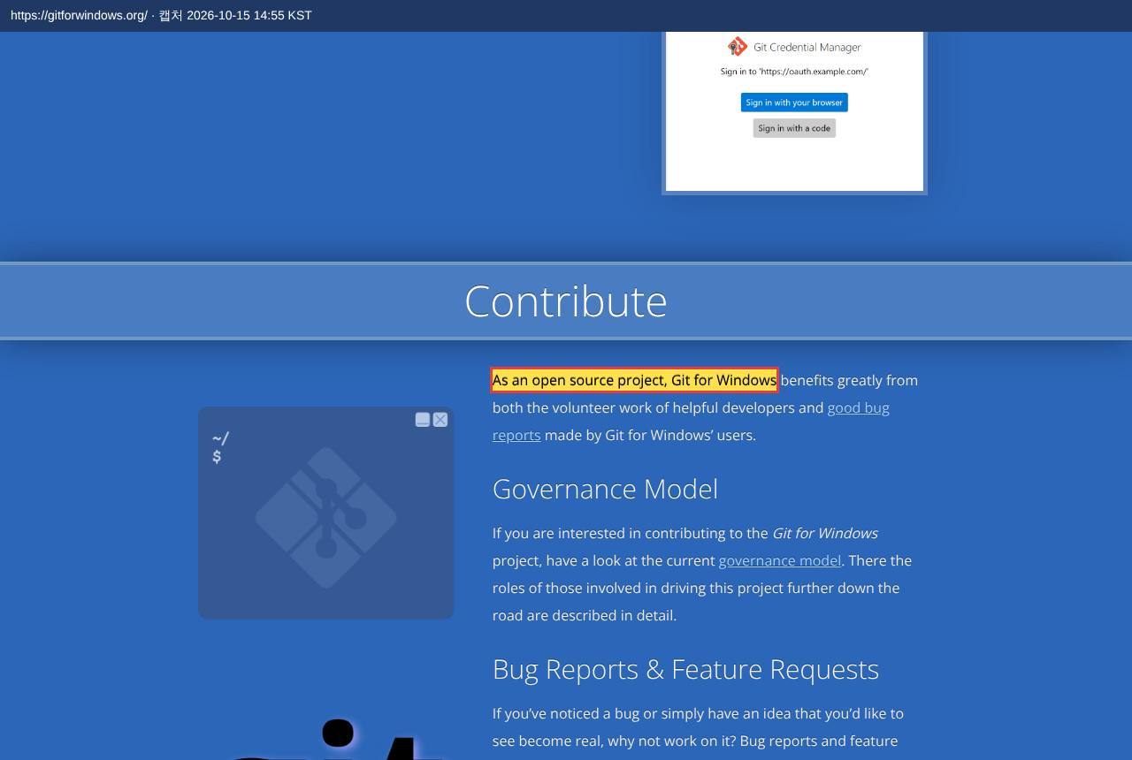

4 | Python — 오픈소스 선언
 | 강조한 문장: "Python is developed under an OSI-approved open source license, making it freely usable and distributable, even for commercial use." |  | ← 설치 목록
 | https://www.python.org/about/ | 캡처 2026-10-15 14:55 KST


5 | Node.js — 오픈소스 선언
 | 강조한 문장: "is a free, open-source, cross-platform JavaScript runtime environment" |  | ← 설치 목록
 | https://nodejs.org/en | 캡처 2026-10-15 14:55 KST
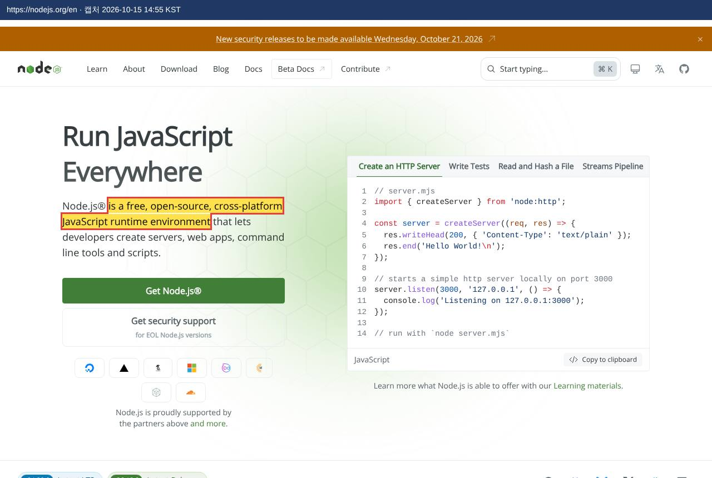

5.1 | Supabase CLI — 오픈소스 선언
 | 강조한 문장: "Supabase CLI packages are released under the MIT license." |  | ← 설치 목록
 | https://raw.githubusercontent.com/supabase/cli/v2.119.0/README.md | 캡처 2026-10-15 14:55 KST
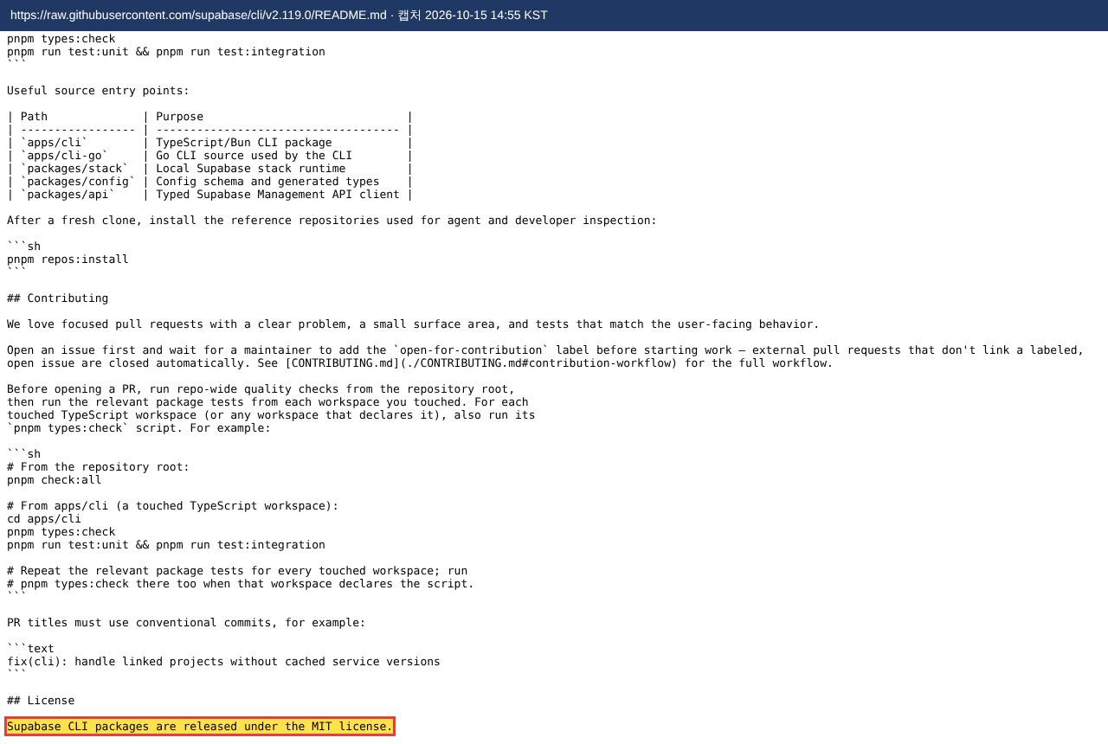

6 | Visual Studio Code — 무료 선언
 | 강조한 문장: "Yes, VS Code is free for private or commercial use." |  | ← 설치 목록
 | https://code.visualstudio.com/docs/supporting/faq | 캡처 2026-10-15 14:56 KST
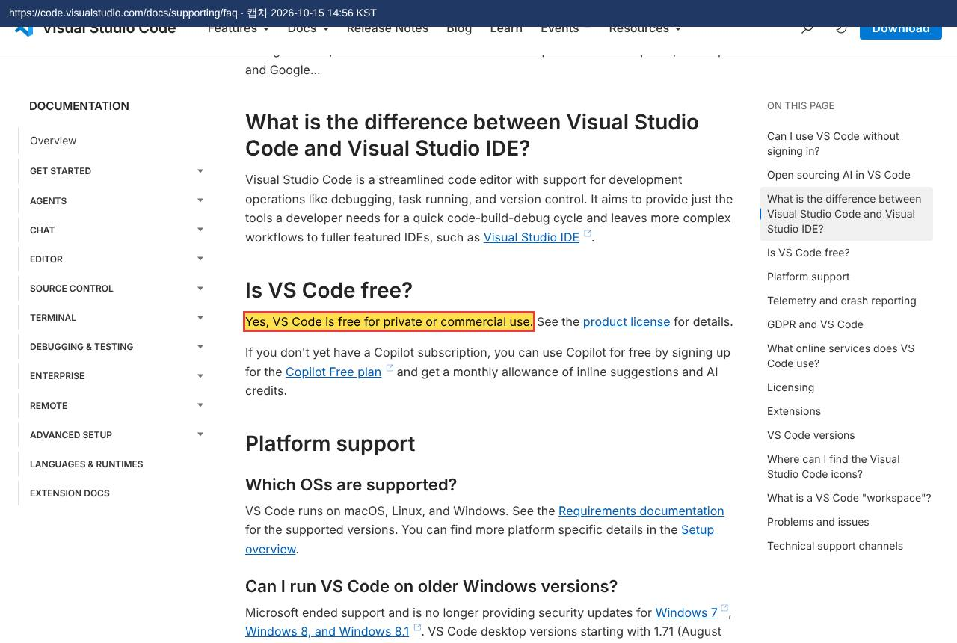

6.1 | GitHub Copilot Chat (VS Code 기본 채팅 기능) — 오픈소스 선언
 | 강조한 문장: "is now open source on GitHub under the MIT license" |  | ← 설치 목록
 | https://code.visualstudio.com/blogs/2025/06/30/openSourceAIEditorFirstMilestone | 캡처 2026-10-15 14:56 KST
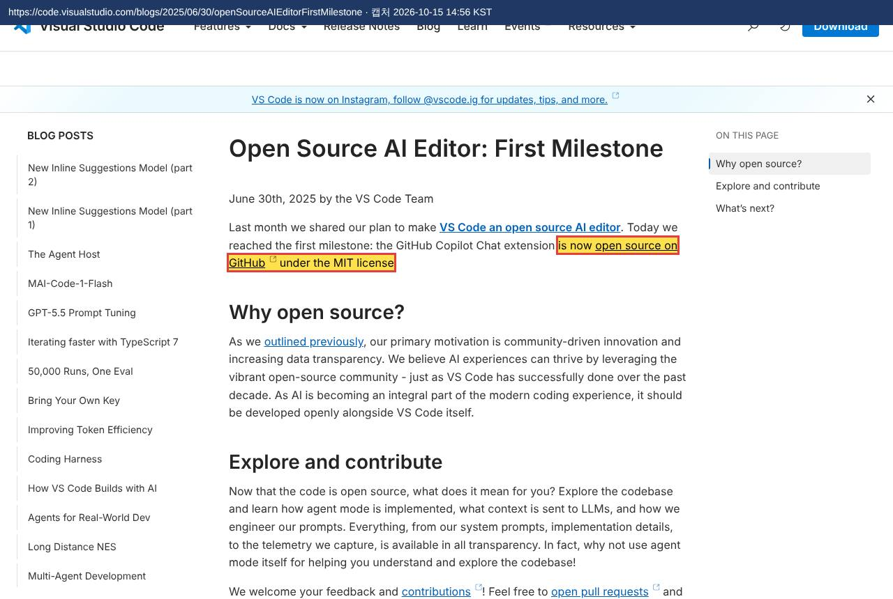

6.2 | Python 확장 (ms-python.python) — 오픈소스 (라이선스 원문)
 | 강조한 문장: "MIT License" / "Permission is hereby granted, free of charge" |  | ← 설치 목록
 | https://ms-python.gallery.vsassets.io/_apis/public/gallery/publisher/ms-python/extension/python/2026.10.0/assetbyname/Microsoft.VisualStudio.Services.Content.License | 캡처 2026-10-15 14:56 KST
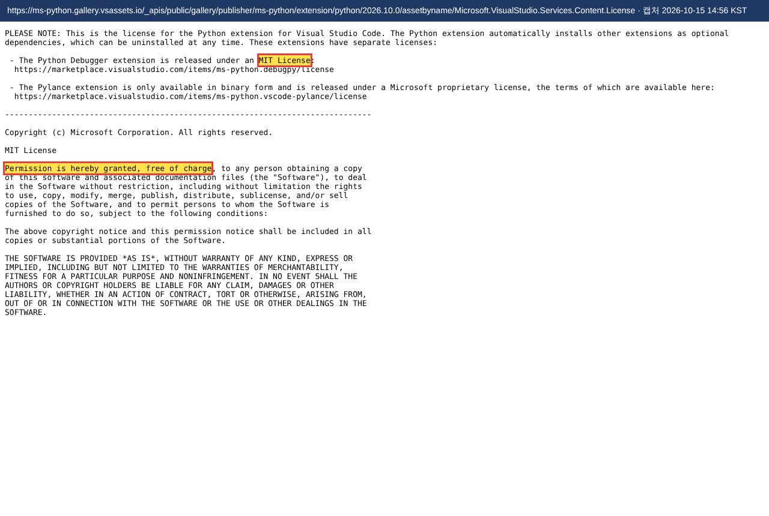

6.2.1 | Pylance (Python 확장이 함께 설치) — 무료 선언
 | 강조한 문장: "The new, free language server offers increased performance and many more features." |  | ← 설치 목록
 | https://devblogs.microsoft.com/python/announcing-pylance-fast-feature-rich-language-support-for-python-in-visual-studio-code/ | 캡처 2026-10-15 14:56 KST
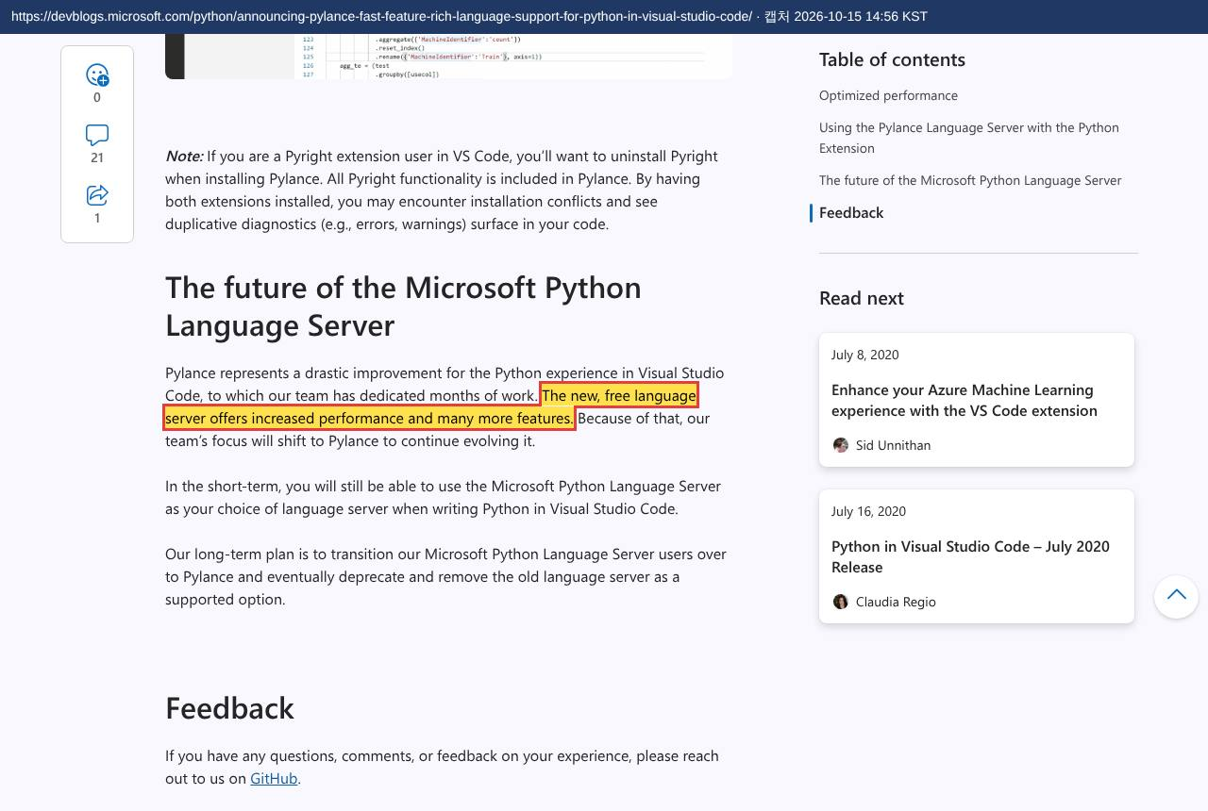

6.2.2 | Python Debugger (Python 확장이 함께 설치) — 오픈소스 (라이선스 원문)
 | 강조한 문장: "MIT License" / "Permission is hereby granted, free of charge" |  | ← 설치 목록
 | https://ms-python.gallery.vsassets.io/_apis/public/gallery/publisher/ms-python/extension/debugpy/2026.6.0/assetbyname/Microsoft.VisualStudio.Services.Content.License | 캡처 2026-10-15 14:56 KST
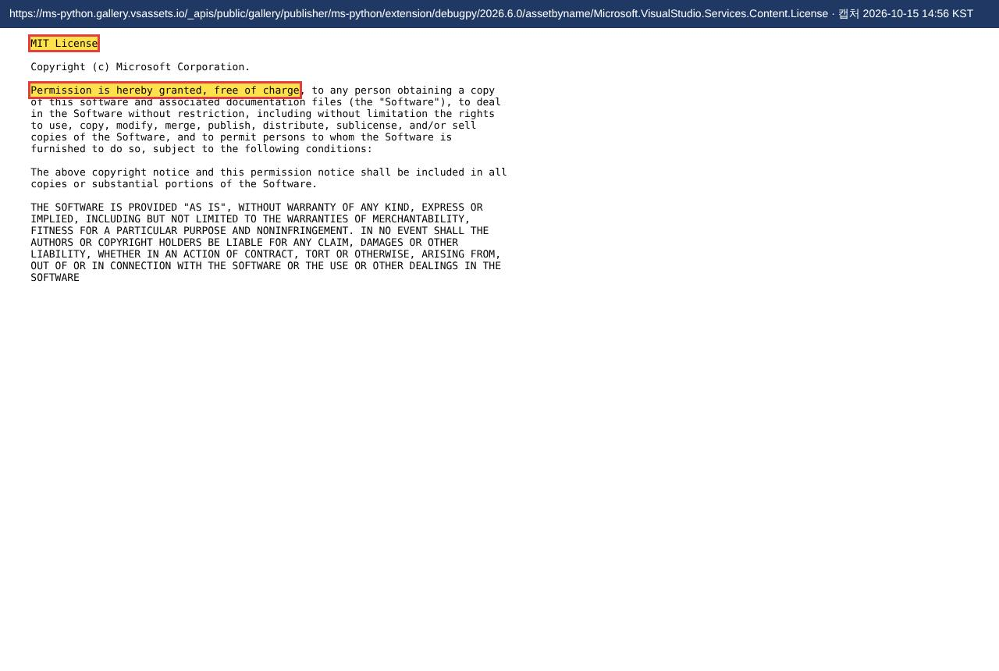

7 | Notion 데스크톱 앱 — 무료 선언
 | 강조한 문장: "For individuals to organize personal projects and life." |  | ← 설치 목록
 | https://www.notion.com/pricing | 캡처 2026-10-15 14:56 KST
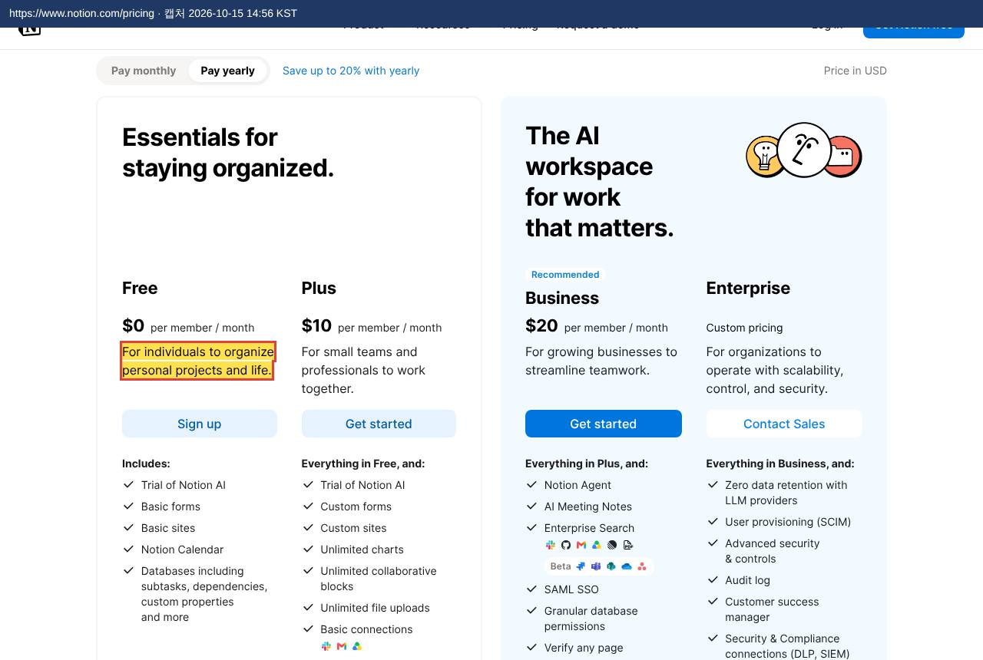

8.1 | arrows.app — 오픈소스 선언
 | 강조한 문장: "In development as an open-source project" |  | ← 설치 목록
 | https://raw.githubusercontent.com/neo4j-labs/arrows.app/main/README.md | 캡처 2026-10-15 14:56 KST
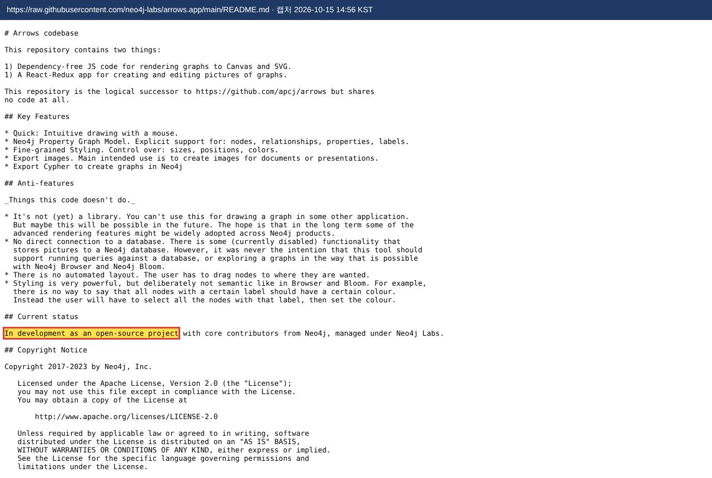

8.2 | GitHub 계정 (Copilot Free) — 무료 선언
 | 강조한 문장: "at no cost" |  | ← 설치 목록
 | https://docs.github.com/en/copilot/get-started/plans | 캡처 2026-10-15 14:56 KST

